QA
質問者記入
回答者記入

No. | 質問者 | 質問日 | RS ERP 101 プログラム カテゴリ | 質問件名 | 質問詳細 | 回答者 | 回答日 | 回答 | 確認完了日 | 対応状況
1 | Vien | 2023-03-08 | 02 Rootstock ERP Foundations Setup | RSシステム設定Step一覧_V1.1 Step12 | 「未設定項目更新」で設定が必要な項目は何になりますか？ オプションと考えスキップしてしまっても良いですか？ | 北川 | 2023-03-13 | ■はい。スキップして後で設定で大丈夫です。 | 2023-03-14 | 完了
2 | Vien | 2023-03-08 | 02 Rootstock ERP Foundations Setup | RSシステム設定Step一覧_V1.1 Step8 | 間違った会社マスタ「Sync Partners (00001)」を作成してしまったため「削除」を行おうとしたのですが、以下エラーが出て削除できませんでした。削除方法を教えてください。 【エラー】 rstk__sycmp__c: 依存レコードが存在するため、削除は許可されていません（＃childRecordsFound＃） Delete failed. First exception on row 0 with id a8RDT0000000kLv2AI; first error: FIELD_CUSTOM_VALIDATION_EXCEPTION, rstk__sycmp__c: 依存レコードが存在するため、削除は許可されていません（＃childRecordsFound＃）: []; STACK: {(rstk)} 3/14追記 対象ディビジョンを作成しようとしましたが、やはりエラーが出て削除できませんでした。紐づいていると思われる「Order Number Assign」の削除を試みましたが、こちらもエラーが出てしまいました。 ■Division Master - ディビジョン01 (00001) 上記と同様のエラー ■Order Number Assign - ディビジョン ０１ (00001) 【エラー】関連ディビジョンに (Project)が存在するため、このレコードの削除は許可されていません ⇒Project Masterの「00001 Home Project」を触ろうとしましたが、以下が出て進めませんでした。 エラー:このディビジョンではプロジェクトは許可されていません | 北川 | 2023-03-13 | ■削除対象の会社「Sync Partners (00001)」の配下に登録したディビジョンを削除してから会社を削除してください。 【3/14】 ■確認します。 【3/15】 ■RSサポートへのCaseを作成して問合せします。別途Caseの作成方法はご説明します。（Case#：53534） 【3/28】 ■通常は以下の手順で会社を削除します。ただし今回は、2.の「注文番号の割当てレコード」が何らかの理由で削除できない状態になっていたの、RSサポートチームが削除してくれました。会社も削除済みです。 1. 会社を開き、ディビジョンが参照されているディビジョン項目をクリアする 2. ディビジョン配下で登録した「注文番号の割当てレコード」を削除する 3. ディビジョンを削除する 4. ディビジョンを削除したら、会社に戻って削除する 注）ディビジョンに関連する他のレコード (ホーム プロジェクトなど) がある場合がありますが、ディビジョンを削除すると、それらも削除されます。 | 2023-03-14 | 完了
3 | Vien | 2023-03-09 | 02 Rootstock ERP Foundations Setup | RSシステム設定Step一覧_V1.1 Step18 | 会計会社マスタを作成し保存ボタンを押すとエラーが発生しました。 ”「socustcmpnos01__r」は、エンティティ Financial Company の有効な子リレーション名ではありません” RSサイトマップ→会計会社マスタ に作成したデータがありますが、現在も開くと上記エラーが出てしまいます。エラーを修正方を教えていただけないでしょうか。 ※なお、右山が同様に開いてもエラーは出ません。 | 北川 | 2023-03-13 | ■ユーザーに割り当てられたユーザー プロファイル「RSF Standard Platform User - Full Access」に「Customer Companies」へのアクセス権限がないためです。 プロファイル 'RSF Standard Platform User - Full Access' のCustomer Companiesオブジェクトへのアクセス/許可を提供して、Financial Companyレコードを開いてください。 ※ 「No.3シート」のスクリーンショットを参照してください。 右山さんは、「System Administrator」プロファイルが割り当てられていて、「Customer Companies」へのアクセス権限が付与されてるためエラーが起こませんでした。 | 2023-03-14 | 完了
4 | Vien | 2023-03-10 | 02 Rootstock ERP Foundations Setup | RSシステム設定Step一覧_V1.1 Step23，24 | User Data Loaderを使わずにGL Account, Sub-Ledger Accountsの新規作成ができたのですが、User Data Loaderを使って登録が必要なデータは何になりますか？ データが多い時にUser Data Loaderが使えるという認識で良いでしょうか？ 3/14追記 頂いた「勘定科目データインポート手順.docx」は、現在の「データインポートウィザード」対応ではなく1世代前を対象に記載されている感じなのですが、現在に即した手順書はございますか？ | 北川 | 2023-03-13 | ■はい。データが多いときはData loaderを使用します。 インポート用のサンプルデータと手順資料をメール送付します。 【3/14】 ■すみません。ございません。 | 2023-03-14 | 完了
5 | Vien | 2023-03-10 | 02 Rootstock ERP Foundations Setup | Update Company and Division Masters With Sub-Ledger Account ※添付イメージの箇所 | ディビジョンマスターの編集モードから「経理タブ」にある各種項目に自分で作成したSub-Ledger Accountが設定できません。 会社マスターの「勘定、ディビジョン間移動精算」項目にはSub-Leger Accountが設定できました。 何が不足していますでしょうか？ | 北川 | 2023-03-13 | ■補助科目のもととなる勘定科目（GL勘定）の設定は正しくないと思われます。メール添付したサンプルデータをDataloaderでインポートして差異を確認ください。 尚、画面キャプチャーは、QA No.をシート名にして新規にシートを作成し、そこに貼ってください。 例として、「No.3シート」のように。 | 2023-03-14 | 完了
6 | Vien | 2023-03-10 | 02 Rootstock ERP Foundations Setup | RSシステム設定Step一覧_V1.1 Step27 | Bank Account を新規作成しようとすると、「関連勘定科目」のリストにデータがなく保存できません。 何の設定が足りないでしょうか？ 3/14追記 情報入れて保存を行った所「仕入先会社の値を提供してください」とエラーがでました。必須項目にはなって無いようなのですが、ここには何を設定すると良いのでしょうか？ 「Vendor Company」の登録が必要かと思い、[会計システム管理→Vendor Company]で登録を試みましたが、「仕入先」に何を設定すれば良いのかが分からりません。 ※ 「No.6シート」のスクリーンショット参照 | 北川 | 2023-03-13 | ■勘定科目（GL勘定）の登録が先です。お送りした勘定科目のサンプルデータをインポートすれば、選択できるようになります。 ※ 「No.6シート」のスクリーンショットを参照してください。 【3/14】 ■①「銀行カード口座」のチェックはオフにしてください。②「関連勘定科目」の科目を登録してください。例）1000(Checking - Acme, Inc USD), 1001(Cash), 1005(Deposit - Acme, Inc. USD), 1070(Petty Cash) ますは、サンプルでお渡しした最低限必要な勘定科目ならびに補助科目の登録を行ってください。 ■Bank Account -> Vendor Class -> Vendorを登録すると、Vendor Companyは自動登録されます。 | 2023-03-14 | 完了
7 | Vien | 2023-03-10 | 02 Rootstock ERP Foundations Setup | RSシステム設定Step一覧_V1.1 Step28 | Credit Term 項目が見つかりません。 会計システム管理→クレジットカード口座 の事でしょうか？ | 北川 | 2023-03-13 | ■システムセットアップ > Terms Code になります。名称が”Credit Term”から”Terms Code”に変わっております。 | 2023-03-14 | 完了
8 | Vien | 2023-03-10 | 02 Rootstock ERP Foundations Setup | RSシステム設定Step一覧_V1.1 Step29 | 新規作成する時に「デフォルト銀行口座」が必須ですが「銀行口座」を作成できませんのでこのステップが完成できません。 まだ勘定項目に選択データが存在していません。どこの設定が足らないのが分からないです。教えていただけないでしょうか。 3/14追記 No.6のオープン質問内容がクローズ次第確認。 | 北川 | 2023-03-13 | ■初期設定の最初の手順として、各種の「勘定科目（GL勘定）」が正しく登録されていることが必要です。 ■サンプルの勘定科目と補助科目をインポートしてください。 | 2023-03-14 | 完了
9 | Vien | 2023-03-14 | 02 Rootstock ERP Foundations Setup | RSシステム設定Step一覧_V1.1 Step30 | 新規作成時に「デフォルトのクレジットカード口座」「デフォルトの前払保留理由コード」などは何のデータを入力すれば良いのでしょうか？ クレジットカード口座情報の登録が必要だと思い「クレジット口座」メニューから登録を試みましたが、『クレジットの仕入先』は何を入力すれば良いのでしょうか？ ※ 「No9シート」のスクリーンショット参照 3/15追記 ・クレジットカード口座を新規作成するときに「クレジットカードの仕入先」のデータを入力できません。「クレジットカードの仕入先」をどこで作成すればよいのでしょうか。 ・APControlを作成時に「2601（Trade Discount）が必要」がRemarksに記載されていますが、勘定2601の設定内容（勘定科目 勘定タイプ、正常残高、管理勘定のタイプ、買掛勘定タイプ、Account Category）を教えていただけますでしょうか。 3/16追記 必須でない旨了解しました。ロジ設定を完成させるようにつとめます。 なお、一応試してみましたが頂いたスクリーンショットをもとに行ってもダメでした。「No.9シート」にスクリーンショットを追加しました。 | 北川 | 2023-03-14 | ■「No.9シート」のスクリーンショットを参照してください。 【3/15】 ■クレジット口座は必須ではないので未設定で構いません。サンプルスクショを見て必須項目の勘定科目を設定して、「AP Control（買掛金管理）」を登録し先に進んでください。2601でなく2600でOKです。 ■まずはロジの設定を完成させて、受発注処理、製造処理などの標準トランザクション処理を行なえる環境を作成してください。先に進めてから必要に応じて会計に戻ってきてください。 ■会計に関しての詳細を知りたい場合は、まずは会計のラーニングセンターで学習ください。 【3/17】 ■前のコメントで「サンプルスクショを見て必須項目の勘定科目を設定して」と書いたのですが、、。先に進まないので私のほうで登録しておきました。 | 2023-03-17 | 完了
10 | Vien | 2023-03-15 | 02 Rootstock ERP Foundations Setup | RSシステム設定Step一覧_V1.1 Step26 | Fiscal Year と GL Account を更新しますが保存ボタンをクリックすると警告が表示されました。全て必須項目を入力しましたがどこの設定が足らないのが分からないです。教えていただけないでしょうか。 ※ 「No.10シート」のスクリーンショット参照 | 北川 | 2023-03-15 | 【3/15】 ■「当期為替上の損益」と「前年度の為替勘定の差損益」を設定してください。 「No.10シート」のスクリーンショットを参照してください。設定済みです。 | 2023-03-16 | 完了
11 | Vien | 2023-03-15 | 02 Rootstock ERP Foundations Setup | RSシステム設定Step一覧_V1.1 Step36 | PO-AP Controlで何の項目を更新すればよいか教えていただけますでしょうか。 | 北川 | 2023-03-15 | 【3/15】 ■「No.11シート」のスクリーンショットを参照してください。 | 2023-03-16 | 完了
12 | Vien | 2023-03-16 | 02 Rootstock ERP Foundations Setup | RSシステム設定Step一覧_V1.1 Step43 | Customer Class（顧客クラス)を登録しようとしているのですが、”デフォルト出荷方法"はどこで作成すれば良いのでしょうか。 ※ 「No12シート」のスクリーンショット参照 | 北川 | 2023-03-17 | ■「No.12シート」のスクリーンショットを参照してください。 | 2023-03-17 | 完了
13 | Vien | 2023-03-16 | 02 Rootstock ERP Foundations Setup | RSシステム設定Step一覧_V1.1 Step4５ | Sales Order Control（SO管理）を作成しようとしてますが、保存ボタンをクリックすると警告が表示されて作成できません。どこの設定が足らないのが分からず、教えていただけないでしょうか。 ※ 「No13シート」のスクリーンショット参照 | 北川 | 2023-03-17 | ■以下を設定してください。 ・項目に必須であるマークが付いてませんが、エラーメッセージに従って「Shipping Clearing Account（出荷仮勘定）」を設定 ・「与信、チャージとコミッション」タブの「与信チェック方法」は”売掛金残高 vs 与信限度額”を選択 ・「価格」タブの「デフォルトの労務費決定方法」は”従業員のグレードからの価格”を選択 | 2023-03-17 | 完了
14 | Vien | 2023-03-16 | 02 Rootstock ERP Foundations Setup | RSシステム設定Step一覧_V1.1 Step60 | Engineering Item Masterを作成しましたがPurchase Item Masterが自動作成されませんでした。どこの設定が足らないのが分からず、教えていただけますでしょうか。 ※ 「No14シート」のスクリーンショット参照 | 北川 | 2023-03-17 | ■使用した在庫コモディティコード”ICC01 (購買品/PC)”の在庫ソースは”購買品”なのに、エンジニアリング品目の在庫ソースが”生産品”になってます。 通常は在庫コモディティコードを指定すると、その在庫コモディティコードの在庫ソースがデフォルト表示されます。上書き変更などしませんでしたか？再確認してください。 ■在庫コモディティコード”ICC01 (購買品/PC)”の品目タイプは”直接購買”を選択してください。 ■「No.14シート」を参照してください。 | 2023-03-17 | 完了
15 | Vien | 2023-03-16 | 02 Rootstock ERP Foundations Setup | RSシステム設定Step一覧_V1.1 Step55 | VAT Class(消費税クラス)を登録してますが、消費税勘定は何の勘定にすれば良いのでしょうか。補助元帳勘定と勘定科目の設定内容を教えていただけますでしょうか。 ※ 「No1５シート」のスクリーンショット参照 |  |  |  | 2023-03-17 | 完了
16 | Vien | 2023-03-20 | 02 Rootstock ERP Foundations Setup | RSシステム設定Step一覧_V1.1 Step65 | Products（製品）の登録をしようとしたのですが、Sandbox環境にメニューが見つかりません。Training Environmentには存在してました。製品はどこから登録すれば良いのでしょうか？ ※ 「No16シート」のスクリーンショット参照 3/21 「Rootstock Product Master」から新規登録を行おうとした所、Vien/右山のどちらも権限エラーで作成できませんでした。またVien/右山それぞれ違うエラー画面が出ております。 ※ 「No16シート」のスクリーンショット参照 | 北川 | 2023-03-20 | ■SOのセットアップ > Rootstock Product Master 【3/23】 ■設定のタイミングなのかもしれませんが私は登録できました。右山さんは、私と同じシステム管理者プロファイルなので再度お試しください。 ■Vienさんは「RSF Standard Platform User - Full Access」プロファイルなので何かの権限不足のようですが、一旦、割り当てられていた「Page Layout」を変えてみましたので再度試してください。エラー発生画面のスクショは英語版でお願いします。 ■登録されている「製品グループ」の製品タイプが”サービス”です。意図的に作成したのであればOKですがご確認ください。 通常まずは、製品タイプ”Stock”を登録して、エンジニアリング品目の新規登録時に、「Add Product Masters」をチェックして製品マスタも同時に作成します。そのためには、製品タイプ”Stock”が必須です。エンジニアリング品目登録の最初の画面だけ「No.16シート」に貼りましたので参考にしてください。 | 2023-03-20 | 完了
17 | Vien | 2023-03-20 | 02 Rootstock ERP Foundations Setup | RSシステム設定Step一覧_V1.1 Step56 | Primary VAT Class - Purchases, Primary VAT Class - Sales が無効状態の為更新ができません。それで問題ではないでしょうか？ ※ 「No17シート」のスクリーンショット参照 3/21 「①VAT Classの消費税関係の勘定科目を設定」を行おうとしたのですが、必須の「消費税勘定」は『なし』しか選択できず、「消費税仮勘定」はスクリーンショットの3つが選択可能でした。「消費税勘定」で選択できるようにするにはどうしたら良いのでしょうか？ | 北川 | 2023-03-20 | ■一旦スキップして進んでください。 ■以下のステップを踏んでから、再度設定を行なってください。 ①VAT Classの消費税関係の勘定科目を設定 ②システムデフォルトの「消費税有効」を有効化 【3/23】-1 ■GL勘定に「VAT Account」の設定が必要なのですが、GL勘定の登録画面にこの項目が現在表示されていません。原因を調査中です。 【3/23】-2 ■会社マスタの「VAT Active」項目が有効になっておらず、そのためにGL勘定画面に「VAT Account」が表示されていませんでした。 VAT Classの消費税の補助勘定科目を設定しました。一連の流れは「No.17シート」を参照してください。 |  | 完了
18 | Vien | 2023-03-21 | 90 Others | 設定の「メール」メニューについて | 右上の設定(歯車)から「メール」のメニューをみた所、Vienと右山で表示されている内容に相違があるのですが、これは権限の違いによるものでしょうか？ ※ 「No18シート」のスクリーンショット参照 4/10 追記：状況は？ | 北川 | 2023/3/21 20230420 | ■プロファイルの違いによるものと思います。 ・右山さん：システム管理者プロファイル ・Vienさん:RSF Standard Platform User - Full Access Vienさんにシステム管理者プロファイルを割り当てられなかったためです。システム管理者プロファイルの数量についてRSサポートチームに確認します。 4/10 確認中 ↓ ■4/20 US担当者からの回答になります。 ・システム管理者プロファイルを割り当てできるのは「Salesforce」ライセンスの数 ・チャネル パートナー契約のパートナー様は「Salesforce」ライセンスは 1 つであるため、システム管理者プロファイルを割り当てることができるユーザーは 1 人となります。 | 2023-04-27 | 完了
19 | 右山 | 2023-03-21 | 08 Sales Order Entry | 受注オーダーがゼロ円の場合について | 受注オーダーのタイプで、ゼロ円の場合があるのですが、Rootstockで扱う事は可能でしょうか？ ※ 来週北川様とWSを行わせて頂きたく、その時にご教示ください | 北川 | 2023-03-21 | ■可能です |  | 完了
20 | 右山 | 2023-03-21 | 08 Sales Order Entry | 受注オーダー登録時の判別フラグについて | 受注オーダー登録時に「特別対応フラグ」の様なボックス/カラム(Rootstockの受注入力画面)に設ける事は可能でしょうか？有ればそれを用いて判別したいと考えており。 【背景】 顧客要望の請求書(指定伝票フォーマット)で作成するケースがある。手書き、郵送が発生する。 ※ 来週北川様とWSを行わせて頂きたく、その時にご教示ください | 北川 | 2023-03-21 | ■可能です。 ただ、顧客マスタに請求書テンプレートを設定できます。請求書のような帳票はRotformsツールを使って作成可能です。 詳細はWSにて。 4/10 デフォルトで各帳票の設定が可能。顧客マスターの「帳票テンプレート」より。必要に応じてテンプレートを各種用意しておけば、選択変更可能。 複数の顧客住所や宛先がある場合は「顧客住所」「顧客連絡先」に登録可能。 | 2023-04-12 | 完了
21 | 右山 | 2023-03-21 | 10 Sales Order Invoicing | 売掛データの消込について | 今回経理システムの連携は無い為、Rootstockに出来た売掛データの消込をRootstock内で行う対応が必要になるかと思いますが、どのような事を検討すべきでしょうか？ ※ 来週北川様とWSを行わせて頂きたく、その時にご教示ください 4/10 追記：RS会計の為売掛のデータはそのままとなるが、RSとしてそのままであっても問題無い(使用に支障がでない)理解でよいか？ | 北川 | 2023-03-21 | ■Rootstockパッケージでは、売掛金の消し込みはRootstock会計の機能となります。 詳細はWSにて。 4/10 システム上の問題は無いが、請求データとして残る。与信限度額(売掛金残高)に影響がある。与信チェックを行うのであればケアする必要がある。 | 2023-04-12 | 完了
22 | 右山 | 2023-03-21 | 13 Inventory & Purchase Requisitions | 在庫管理方法について | 対象として「試作品」があるのですが、在庫管理方法(生産終了品、非販売、廃盤 といったフラグを持って対応等)についてどのような方法があるか教えて頂けますでしょうか。 【背景】 研究所(引き当てがない倉庫)に置いてある製品を、試作として顧客に出すケースがある。研究所には試作品が集まっている。 ※ 来週北川様とWSを行わせて頂きたく、その時にご教示ください | 北川 | 2023-03-21 | ■要件に合わせてになるかと思いますが、以下の機能が想定される。 ①引当不可のロケーションIDの活用 ②製品マスタの「有効区分」の活用（オフの場合、SOラインの製品入力時に表示されない） ※ 試作品運用要件について要検討。詳細はWSにて。 4/10 要件次第で上記のどちらかを選択する。試作品を使ってもらう(単価0円)というケースは①。間違って有償で出荷しない為にロケーションを区別しておくのであれば②。サイトとして研究所を持っておくと個別にロケーションを分ける必要は無い。完成品を販売するサイトか否か(一例として)。想定To-BeでどれがFitするか確認すると良い。 | 2023-04-12 | 完了
23 | 右山 | 2023-03-21 | 90 Others | 通知機能について | あるRootstockユーザーがアクション(新規顧客登録, 新規製品登録 等)を行った際に関係ユーザーにその事象を通知する機能(メッセージ, メール 等)は何があるのでしょうか？ また、Rootstockユーザーが別のRootstockユーザーにメッセージ送信出来る機能はありますか？ | 北川 | 2023-03-21 | ■Salseforceの標準で装備されているChatter（チャター）機能を活用します。 |  | 完了
24 | Vien | 2023-03-22 | 02 Rootstock ERP Foundations Setup | RSシステム設定Step一覧_V1.1 Step30 | No.9の質問と一部重複しますが、AP Control(買掛金管理)でダミーデータ登録しようとすると、次の必要なフィールドとして「CC Acount」を登録とエラーが出てしまうのですが、CC Acountはどこで設定できるのでしょうか？ ※ 「No24シート」のスクリーンショット参照 | 北川 | 2023-03-23 | ■登録＆編集時の画面の「会社番号」や「ディビジョン」に注意してください。 今回の「AP Control」画面では、「会社番号」が”RSP01”になってますので、会社がRSP01として、「Credit Card Account」を登録してください。その後にAP Controlレコードに設定してください。 |  | 完了
25 | Vien | 2023-03-28 | 07 Sales Order Setup | Sales Order Header | SOヘッダの登録をしようとしたのですがエラーが発生しました。SO 管理の設定のどこで間違っているのかわかりません。エラーの解決する方法を教えていただけますでしょうか。 ※ 「No25シート」のスクリーンショット参照 | 北川 | 2023-03-29 | ■Lightning Pageの問題のようです。このエラーはCaseにてRSサポートチームへにあげます。(Case#00053838) ■代替方法として、Classic（VF）で入力してください。 サイトマップの「SO入力」、メニューの横にある”＋”をクリックしてください。No.25参照 ここのエラーとは関係ありませんが、顧客の住所情報が未設定です。この先でエラーになります。 | 2023-03-30 | 完了
26 | Vien | 2023-03-28 | 12 Purchase Order Setup | Purchase Order Header | POヘッダの登録をしようとしたのですが警告が発生しました。Current Userの設定がどこで間違っているのかわかりません。解決する方法を教えていただけますでしょうか。 また、POヘッダで必須項目を設定したのですが、保存ボタンが見あたらず(どこにあるかわからず)保存できませんでした。項目入力後どのボタン(？)で登録完了できるのでしょうか。 ※ 「No26シート」のスクリーンショット参照 | 北川 | 2023-03-29 | ■Page Layoutの割り当てをシステム管理者と同じにしました。シートNo.26参照 ここのエラーとは関係ありませんが、仕入先の住所情報が未設定なので、PO保存時にエラーになります。 | 2023-03-30 | 完了
27 | Vien | 2023-03-30 | 06 Customer Management | Customer Master | Customer Addressの追加をしようとしたのですがどこで追加すれば良いでしょうか。 ※ 「No2７シート」のスクリーンショット参照 | 北川 | 2023-03-30 | システムデフォルトの以下画面キャプチャーの赤枠の中の2つのパラメータのチェックを外してください。 | 2023-03-30 | 完了
28 | Vien | 2023-03-30 | 08 Sales Order Entry | SO Header | Order ReviewでFormをチェックしようとしたのですがエラー(authorizeに関する)が発生しました。設定のパスのようなものが記載されているのですが場所が分かりませんでした。どこで「authorize 」を設定すれば良いでしょうか。 ※ 「No28シート」のスクリーンショット参照 | 北川 | 2023-03-31 | ■Rootformsの帳票を作成/表示するためにユーザ毎に1回だけ行なう承認処理があります。メニューパスは以下です。 RootForms > Import Data > Authorize シートNo28のスクリーンショットを参照ください。 以下のRSコミュニティの記事も参照ください。 https://rootstock.force.com/Trailblazer/s/article/RootForms-Overview | 2023-03-31 | 完了
29 | Vien | 2023-04-04 | 90 Others | RootForm | 「Sales Order Acknowledgement Template」テンプレートからCloneしてカスタマイズしようとしたのですが「Document Section」をどこで設定すれば良いでしょうか。 ※ 「No29シート」のスクリーンショット参照 | 北川 | 2023-04-06 | ■「Register Document」を行なってください。 ※ 「No29シート」のスクリーンショット参照 | 2023-04-07 | 完了
30 | Vien | 2023-04-04 | 08 Sales Order Entry | PO作成(Direct Purchasing) | Sales Order HeaderからPOを作成しようとしたのですができませんでした。どこで間違っているのか分かりません。設定方法を教えていただけますでしょうか。 ※ 「No30シート」のスクリーンショット参照 4/10 追記：確認中 | 北川 | 2023-04-06 | ■このスクショでは調べようがありません。 製品などの情報が必要です。なので少なくともSOラインのスクショが必要です。 前提条件をクリアしてないと思います。まずは以下のRSコミュニティの記事を見て、製品マスタやSO管理レコードなどの各種設定を確認してください。 https://rootstock.force.com/Trailblazer/s/article/Direct-Purchasing | 2023-04-07 | 完了
31 | 右山 | 2023-04-05 | 90 Others | ナビゲーション項目の非表示 | ナビゲーション項目を最低限に絞りたいのですが、変更方法が分かりませんでした。鉛筆ボタンから操作できそうな感じはあるのですが分からず。操作方法について教えて頂けますか。 ※ 「No31シート」のスクリーンショット参照 4/10 追記：ユーザープロファイルの選択で適切なプロファイルは何かどう考えれば良いのか。プロファイルの設計で参考になる情報があれば教えて頂きたい。(スクリーンショット参照) また、作成した アプリケーション名(SO処理(SC用Test))が、アプリケーションマネージャの一覧にはあるが、アプリケーションランチャーには出てこないのはナゼか？(スクリーンショット参照) | 北川/森下 | 2023-04-06 | ■鉛筆ボタンの操作では、選択した「アプリケーション」で表示されたメニューを個人ごとのカスタマズ出来ます。 ■担当者毎や個人ごとに独自の「アプリケーション」を作成するのは以下のパスで行ないます。 設定 ＞ アプリケーションマネージャ ＞ 「新規 Lightning アプリケーション」ボタン ※ 「No31シート」のスクリーンショット参照 ■すでに作成されている「アプリケーション」を参考にして下さい。 ■以下のRSコミュニティの記事とSalseforce記事を参照ください。 https://rootstock.force.com/Trailblazer/s/article/Lightning-Apps 4/10 プロファイルは権限セットのパターンを作成する。 管理者、一般ユーザー、職種・役割 等を鑑みて。 選択するプロファイルは RS始まり。(RSFはFinance、SPACECOOL環境には無い) ユーザーライセンスの Salesforceは機能として幅広く使え、Salesforce Platformは絞られている。どちらをベースとして選ぶかは要件次第。 | 2023-04-12 | 完了
32 | Vien | 2023-04-07 | 90 Others | RootForm | データを帳票で表示しようとしたのですがデータのソートを設定できませんでしょうか。やり方を教えていただけますでしょうか。 ※ 「No32シート」のスクリーンショット参照 | 北川 | 2023/4/10 2023/4/12 | Formをチェックする(ソート順, 桁数表示) ■(4/12) ※ 「No32シート」のスクリーンショット参照 ・「桁数表示」の例は、注文書のRootforms Templateです。 Excelの表示形式の指定と基本的に同じ方法です。 | 2023-04-13 | 完了
33 | Vien | 2023-04-07 | 90 Others | RootForm | Target Object, Target Object Label, Document Fieldのリストがありますたら、教えていただけますでしょうか。 ※ 「No33シート」のスクリーンショット参照 4/10 追記：Vienのアカウントでは「オブジェクト編集」が存在せず参照する事ができませんでした。 | 北川 | 2023-04-10 | 設定→オブジェクト編集からオブジェクトマネージャを起動し、詳細から項目情報を参照できる。 | 2023-04-26 | 完了
34 | 右山 | 2023-04-10 | 90 Others | Chatter | Chatterによる 1対1 のメッセージのやり取り方法、アクション(例えばSO登録時)の際の通知設定、について教えて頂けますか。 | 北川/森下 | 2023/4/10 2023/4/20 | 投稿タブの入力フォームで"@"を使い宛先を絞る事ができる。 グループを作成する事も可能。以下は確認し回答する ■アクションとの紐づけ(例えばSO登録時) ■ヴィエンさんがChatter機能使えない(表示されない件) （回答） ■ヴィエンさんがChatter機能使えない(表示されない件) タブ設定の変更しましたので、ヴィエンさんご本人にログインをして頂き、Chatterのタブのご確認をお願い致します。（※代理ログインを許可していない為、ヴィエンさんご本人にログインをして頂くことが必要になります。） ■アクションとの紐づけ(例えばSo登録時) Sales Order ControlsのLightning画面にChatterを表示できないとのことで、Sales Order ControlsのLightning画面にChatter画面を設定しましたのでご確認をお願い致します。 ※尚、メールでChatter画面の設定方法をPowerPointでお送りしておりますので、ご確認頂き、ご活用頂けますようお願い致します。 | 2023-04-27 | 完了
35 | 右山 | 2023-04-10 | 90 Others | [言語とタイムゾーン] | [私の個人情報]→[言語とタイムゾーン] で言語変更を行おうとすると『アクセス権がありません』とエラーが出る。 ※ 「No35シート」のスクリーンショット参照 | 北川 | 2023-04-10 | 北川さん環境でもでており、確認中。 「高度なユーザの詳細」から個別ユーザを選び変更対応可能。 ■Case#00054210 -> Case #44420054 of Salesforce（4/11） 以下が対処方法です。すでに設定済みですのでご確認ください。 ※ 「No35シート」のスクリーンショット参照 ---------------------------------- Please kindly action the below steps to fix the issue. 1. Go to Setup, enter User Interface in the Quick Find box, then select User Interface 2. Select Improved Setup User Interface, and click Save. Setup-->Quick find box-->User Interface-->Enable "Improved Setup User Interface" Access Your Personal Settings in Lightning Experience https://help.salesforce.com/s/articleView?id=sf.basics_nav_personal_settings_lex.htm&type=5 ---------------------------------- | 2023-04-12 | 完了
36 | 右山 | 2023-04-10 | 90 Others | ポータル画面 | ログイン後の各ユーザー用ポータル画面のカスタマイズは、「ページのカスタマイズ」からで正しいか？カスタマイズ方法が分からず教えて頂きたい。 ※ 「No36シート」のスクリーンショット参照 | 北川 | 2023-04-10 | ログアウトの画面を記憶しており、次回以降はその画面から開始する仕様。 アプリケーションマネージャで設定したランチャーをセットもできる。 | 2023-04-12 | 完了
37 | 右山 | 2023-04-10 | 90 Others | 組織構成 | 「ディビジョン間ではマスタ/MRP共有せず」と記載があるが、マスタを事業部間で共有する場合は1つのディビジョンにするべきなのか？ ※ 「No37シート」のスクリーンショット参照 | 北川 | 2023-04-10 | SPACECOOLの場合は会社とDivisionで1つとなる。販売する物が違う場合にDivisionを分けたりする。詳細な区分情報は「マスタとシステム設定一覧」参照 | 2023-04-12 | 完了
38 | 右山 | 2023-04-10 | 90 Others | 製品検査プロセス | 製品入庫前(外注からの入庫)、製品出庫前(倉庫からの出庫→顧客への出荷) において、検査を実施その記録を残したいが、どのような対応方法がRootStockで取り得るか？ 4/10 出荷時の検査オーダー対応方法の検討が必要。 | 北川 | 2023-04-10 | 入庫に検査オーダーが作成できる。Templateがあり、それを必要であれば複数用意してセットする。 出庫には検査オーダーのメニューは無いので、カスタムオブジェクト作成or出荷明細or受注明細に追加項目を設ける 等の詳細検討が必要。 | 2023-04-12 | 完了
39 | 右山 | 2023-04-10 | 90 Others | ロット管理の画面操作 | ロット管理する在庫の入庫/出庫の画面操作を教えて頂きたい。 ※倉庫の担当者に実施頂く為、手間がかかるのであれば代替方法を次ステップで提案する等検討したい | 北川 | 2023-04-10 | PO入庫で、納品書から発注番号を見て注文を選択。納品書番号の入力も必須。 Lot番号は自動採番orNotの選択が可能。 「処理日付」の入力項目を追加する事も可能。デフォルトは非表示。(「コストトランザクション管理レコード」からON/OFFを選択。→北川さんで追加済) ITPLのSandbox環境とRS社利用環境でメニューが違う件はRS社確認中。
40 | 右山 | 2023-04-10 | 90 Others | SPACECOOL環境 | https://spacecoolinc--rspilot.sandbox.my.salesforce.com はSPACECOOLの本番環境になるのか？ SPACECOOL用環境のシステムランドスケープ(開発/検証/本番)およびセットアップ内容(いずれにおいても同様の初期セットアップから行う必要がある等)を確認したい。 4/12追記：Pre-PilotとPilot環境はどこで見分けがつくのでしょうか？現在提供頂いている「RSPilot」はどちらになるのでしょうか？また、Production環境はどのタイミングで提供頂ける(アクセスできるようになる)のでしょうか？ | 北川 | 2023/4/11 2023/4/12 | ■本番環境は別にあります。 ■SPACECOOLのRSPilot Sandbox環境にも同様にセットアップが必要です。Pre-Pilot、Pilotを経て、SPACECOOLのProduction環境に最終的にセットアップを行ないます。 ■(4/12) ・Pre-PilotとPilotは、Sandbox環境で行なうものです。Sandbox環境のことを正式名称を”RSPilot Sandbox環境”と呼びます。 ・SPACECOOL様のProduction環境自体はすでに存在しています。Rootstockパッケージのインストールのタイミングは必要な時期にるクエストしてください。インスト－ル完了は1～2WKくらいを見込んでください。 | 2023-04-27 | 完了
41 | 右山 | 2023-04-10 | 90 Others | インボイス対応 | インボイス対応済のシステムか？ | 北川 | 2023-04-11 | ■弊社の会計担当からの返答を記載します。 ・月次請求に関しては、適格請求書を出力出来る。 ・事業者番号などの印字もRootformsで出来る。 ・経過措置（免税事業者からの仕入れに対して80％を課税仕入できる）にも、Vat Classの設定で対応できる。 ・よって「対応可能システム」ではあると言える。 ・しかし日本製の経理システムのように担当者が何も考えなくて良いほどの仕組みではなので、システムの機能としては対応できるが、ユーザー側にも理解と設定が必要である。 | 2023-04-12 | 完了
42 | 右山 | 2023-04-10 | 90 Others | Rootstock Mobile | Rootstock MobileはPCブラウザ版と遜色無く利用可能か？利用に際して注意点(更新処理,表示系,ライセンス等)は特に無いか？ | 北川 | 2023-04-11 | ■RS Mobileは全く異なるLightnin 画面になります。 ■基本的な購買、販売、在庫機能、製造実績入力機能を持ってます。以下のRSコミュニティの記事を参照ください。 https://rootstock.force.com/Trailblazer/s/article/Rootstock-Mobile-Overview ■ライセンスは、別途必要です。Rootstock Mobile™ for Named Usersが$40/月です。 ■ITPL様はRS Mobileライセンス1ユーザを持っていますので、右山さんが使用できるように設定しました。 | 2023-04-12 | 完了
43 | 右山 | 2023-04-12 | 90 Others | 通貨マスタ | JPYだけでなくUSDも使用を見越して為替レートを登録しようと考えていますが(JPY→USD)、「現在の為替レート」を設定後の運用(Daily/Weekly/Monthly)は顧客運用次第でしょうか？RootStockとしてどこかの銀行の為替情報を参照できる等何か手段があったりしますでしょうか？ 他社さんの運用事例等を伺えると幸いです。 | 北川 | 2023-04-12 | ■RS会計が入っているかどうかで変わってきます。 ・RS会計なしの場合：システムセットアップ > 通貨マスタ > ”現在の為替レート” ・RS会計ありの場合：複数通貨 > 為替レートスケジュール ■詳細は別途WSにて | 2023-04-27 | 完了
44 | 右山 | 2023-04-12 | 90 Others | 製造関連マスタについて | 「RSマスタ＆システム設定一覧_1.3.pptx」のP.4 主要マスタ関連図にある製造関連マスタ⑱⑲⑳㉑㉒㉓は今回使わない為マスタ登録を行わない予定なのですが、システムとして可能でしょうか？何かしらダミーの登録が必要でしょうか？ ※ 「No44シート」のスクリーンショット参照 | 北川 | 2023-04-12 | ■登録は不要です。 | 2023-04-14 | 完了
45 | 右山 | 2023-04-12 | 90 Others | メニューの日英比較について | Rootstock_標準業務フロー1.0.xlsx の「7.出荷管理」シートを拝見しているのですが、我々が使用できるSandbox環境とメニュー表記(我々は英語、資料は日本語)が違い、どれが合致するか定かでありません。 どこかに比較表があったり、何かしら参考にできる資料があれば提供頂けないでしょうか。 ※ 「No45シート」のスクリーンショット参照 | 北川 | 2023-04-12 | ■「7.出荷管理」シートの各プロセスは、全てSO処理＝Sales Order Fulfillmmentの中の処理ステップになります。 ※ 「No45シート」のスクリーンショット参照 ■ピックリストは、”引当”処理後にメニューの「SO Picklist Heades」の新規で、作成します。 ■納品書は、”ピッキング（出庫）”＆”梱包”処理後に「Shipper Headers」からか作成します。 | 2023-04-14 | 完了
46 | Vien | 2023-04-13 | 90 Others | 在庫の長さ・高さ | 属性の数値が現在は”小数点第二位”まで表示されていますが。これを”小数点第三位”まで表示させる方法を教えていただけますでしょうか。 ※ 「No46シート」のスクリーンショット参照 | 北川 | 2023-04-15 | ■標準項目の属性を変更することはできません。 ■使用目的によりますが、カスタム項目を追加して、必要な属性を定義してください。 ■各画面の表示項目の属性については、まずは該当するオブジェクトを参照してください。 ※ 「No46シート」のスクリーンショット参照 | 2023-04-18 | 完了
47 | Vien | 2023-04-18 | 02 Rootstock ERP Foundations Setup | 勘定科目 | トレーニング環境にある「正常残高」「勘定科目 勘定タイプ」「管理勘定のタイプ」3つの項目が、現在SPACECOOL環境にはないのですが、このままでよろしいでしょうか？ 追加する必要がある場合、どのように追加すればよろしいでしょうか。 また、SO管理を登録するとエラーが出ます。このエラーを消すにはどうすればよろしいでしょうか。 G/L勘定を登録する際はエラーが出ないため、おそらくSO管理の勘定科目の登録が原因かと思います。 ※ 「No47シート」のスクリーンショット参照 | 北川 | 2023-04-20 | ■SPACECOOL環境は、会計モジュールが入っていないのでこの項目となります。このままス進めてください。 ■SO管理を登録するとエラー ・「価格」タブを、御社のSandboxのSO管理レコードと同じ設定にしてください。 ※ 「No47シート」のスクリーンショット参照 | 2023-04-26 | 完了
48 | Vien | 2023-04-18 | 90 Others | Salesforce取引先 | SpaceCool様の環境にはSalesforce が必要ないため、顧客マスタと仕入先マスタにある２つの項目（Salesforce取引先、Salesforce取引先名）を非表示にしていただけますでしょうか。 ※ 「No48シート」のスクリーンショット参照 | 北川 | 2023-05-08 | ■仕入先マスタについて ・'System Configuration' recordの'No Salesforce Account for Vendors' を有効にすることで、Salseforce取引先を登録することなく、RS仕入先を登録できます。 ※ ’System Configuration' の設定は、RSサポートに依頼して変更します。 ※ 「No48シート」のスクリーンショット参照 以下の記事を参照ください。 https://rootstock.force.com/Trailblazer/s/article/Vendor-Master ■顧客マスタについて ・仕入先マスタと同様なオプション設定が現在ありません。 ・SF取引先は自動登録されます。 ・製品機能強化（エンハンスメント）としてリクエストしました。 |  | 完了
49 | Vien | 2023-04-18 | 12 Purchase Order Setup | 仕入先マスタ/ 仕入先連絡先 | 【Sandbox環境(SPACECOOL)】 仕入先の連絡先を追加しようとしましたが、その連絡先は会計システムのユーザーでしょうか。 SC様の環境には会計システムが導入されておらず、仕入先の連絡先を追加したい場合には、どのようにすればよいでしょうか。 ※ 「No49シート」のスクリーンショット参照 | 北川 | 2023-04-20 | ■「仕入先連絡先」は、仕入先の担当者を登録します。 | 2023-04-26 | 完了
50 | Vien | 2023-04-26 | 09 Sales Order Fulfillment | 希望納品日(Due_Date) | 【SOに対するピックリスト1010】の帳票を作成したいと思っています。 Rootstockシステムでは各Sales Order Lineに対して別な期日があります。もしすべてSales Order Lineが同じ期日を持ち、希望納品日項目に一件で表示するの可能性がありますか？ ※ 「No50シート」のスクリーンショット参照 | 北川 | 2023-04-27 | カスタム項目を追加して帳票にセットする | 2023-04-27 | 完了
51 | Vien | 2023-04-26 | 14 Purchase Order Management | 入荷依頼書の作成について | Sandbox環境(ITPL)でPO入荷依頼書を作成したい場合、どこで設定すれば良いのか。 購買→PO Receipt→Perform Receipt(入庫実行) |  |  |  | 2023-04-27 | 完了
52 | Vien | 2023-05-08 | 04 Rootstock Products | Product Masterの登録権限(プロファイル設定)について | 【Sandbox環境(ITPL)】 Products Masterの登録を営業系ユーザーに行わせたいのですが、「RSF Standard Platform User - Full Access」で設定しているユーザーでは新規作成権限がありません。 プロファイルを個別で作成する必要があると思うのですが、どのプロファイル/権限を設定すれば良いのでしょうか？ ※ 作成をトライした時に出るメッセージは「No52シート」のスクリーンショット参照 ※※現時点でまだ確定してませんが、一部メニューだけを使用できる(例：入荷登録作業だけを行う倉庫勤務の方)プロファイルも今後作成予定です。そのような個別ニーズに対する作成ノウハウも合わせて教えて頂けますでしょうか。 | 北川 | 2023-05-08 | ■製品を管理および追加するには、ユーザーに権限セット「RS SO Entry Product & Products Pricing Manager」が必要ですが、本番組織では、ユーザー「Alastair Sparham」に Salesforce Platform ライセンスが割り当てられていることも確認できます。 「Salesforce Platform」ライセンスを持つユーザーは、定義上、Salesforce 製品にアクセスできず、Rootstock 製品マスターの Salesforce 製品マスター フィールドにアクセスできません。 Salesforce では、「Salesforce Platform」ユーザー ライセンスを持つユーザーが「Salesforce 製品」標準オブジェクトにアクセスすることを許可していません。 「Product Master」や「Sales Order Control」などのルートストック プログラムは、「Salesforce 製品」にアクセスする必要があり、適切な権限がないと失敗します。 このアクセス制限は、Salesforce 'Orders Platform' ライセンスを使用して権限セットを作成することで解決できます。 詳細については、Rootstock コミュニティの記事を参照ください。「https://rootstock.force.com/Trailblazer/s/article/Access-to-Salesforce-Product-for-Platform-Licensed-Users」を参照してください。 | 2023-05-09 | 完了
53 | Vien | 2023-05-08 | 90 Others | ユーザーの削除とPWリセットについて | 【Sandbox環境(ITPL)】 1.登録したユーザーを削除する方法はありますか？ 2.パスワードリセットを試みた所、添付のメッセージがでて行えませんでした。原因を教えて頂けますか。 ※ 「No53シート」のスクリーンショット参照 | 北川 | 2023-05-08 | 1. 出来ません。無効フラグをオンにします。 ・Salesforce ユーザ：「有効」フラグをOFFにする ・Rootstock製造ユーザ：ライセンス」タブの「廃止ユーザ」フラグをONにする 2. 動きが分からないので、5/9のWSの中で確認します。 | 2023-05-09 | 完了
54 | 右山 |  | 90 Others | Lightningアプリケーションビルダーによるライトニングページ追加方法について | 【Sandbox環境(ITPL)】 「Customer Master」 を追加したのですが、Classicページになってしまいます。ライトニングページで追加するにはどうしたら良いのでしょうか？ ※ 「No54シート」のスクリーンショット参照 | 北川 | 2023-05-08 | ■作成したアプリケーションをライトニングページを割り当てる必要があります。 ※ 「No54シート」のスクリーンショット参照 | 2023-05-09 | 完了
55 | 右山 |  | 08 Sales Order Entry | 顧客マスタ(ライトニングページ)に表示される「SO作成」の有無について | 【Sandbox環境(ITPL)】 アカウント[右山(システム管理プロファイル)vsヴィエン(RSF Standard Platform User - Full Access プロファイル)]によって顧客マスタ(ライトニングページ)に「SO作成」の有無相違があったり、表示項目にも違いがあります。これは何が原因で起こるのでしょうか？ エンドユーザーにはヴィエンと同様のプロファイル適用予定なので、SO作成ボタンを表示させたく。 ※ 「No55シート」のスクリーンショット参照 | 北川 | 2023-05-08 | ■プロファイル毎にページレイアウトを割り当てることができます。現在その割り当てが異なっているので同じにする必要があります。 ※ 「No55シート」のスクリーンショット参照 | 2023-05-09 | 完了
56 | 右山 |  | 08 Sales Order Entry | ライトニングページでSO作成後にClassicに遷移する件 | 【Sandbox環境(ITPL)】 「SO作成」をライトニングページで起こして[保存]を押下すると、Classicのページに遷移します。これは仕様でしょうか？ ライトニングページでの操作を基本として進める予定なので、SOに関する画面を2タイプ紹介は避けたいと思っており。対処方法があれば教えて頂けますか。 | 北川 | 2023-05-08 | ■作成したアプリケーションをライトニングページを割り当てる必要があります。 上記のNo.54と同じ原因になります。 ■恐らく、新規に作成したアプリケーションの「SC_受注出荷」の各処理画面のライトニングページが割り当てられてないことに起因します。 | 2023-05-09 | 完了
57 | Vien |  | 08 Sales Order Entry | SO作成時のエラー | 【Sandbox環境(ITPL)】 CurrencyをJPYにしたCustomerでSOを作成しようとすると添付のエラーが出てしまいます。対処方法(設定が足りてないのかと・・)を教えて頂けますか。 ※ 「No57シート」のスクリーンショット参照 | 北川 | 2023-05-08 | ■顧客1000(SPACECOOL) の通貨はJPY、会社の自国通貨はUSDなので、換算レートマスタの登録が必要です。 ・「為替レートスケジュール」を登録してください。 ※ 「No57シート」のスクリーンショット参照 | 2023-05-09 | 完了
58 | 右山 |  | 13 Inventory & Purchase Requisitions | 購買品と外注品の違いについて | 【Common】 在庫コモディティ コードの在庫ソースとして3タイプ（製造品・購買品・外注品）ありますが、購買品と外注品の違いは何になるのでしょうか？ 今回、材料を仕入れて外注加工させるので、それを「外注品」扱いとするのか、「製造品」扱いとするのか悩んでおります。「製造品」があくまで内作品をさすならば「外注品」になりますが、RootStockとしての定義/推奨を教えて頂きたく。 | 北川 | 2023-05-08 | ■材料を支給して外注加工させるのが外注品で、外注品はBOMを持ちます。購買品はBOMを持ちません。 ■今回は「外注品」を使います。おしゃる通り「製造品」は内作品です。 外注品：PO（Purchase Order）⇒ Subcontract PO（外注PO）と呼びます 製造品：WO（Work Order） | 2023-05-09 | 完了
59 | 右山 |  | 13 Inventory & Purchase Requisitions | 在庫品目数の更新方法について | 【Common】 棚卸の結果を反映(棚差反映)を行う場合、在庫品目数(Inventory Item by Lot Number)から直接更新は行えないのでしょうか？見た限り行いようで。 更新不可の場合は、どうやって対応を図る事になるのでしょうか？入庫/出庫処理で対応 等。 | 北川 | 2023-05-08 | ■「棚卸処理」機能を使用します。 在庫処理 > 棚卸表作成 > 在庫棚卸レビューと処理 ■「在庫調整」機能 在庫処理 > 在庫ロケーション調整 ※「循環棚卸」チェックON | 2023-05-09 | 完了
60 | 右山 |  | 06 Customer Management | Exportファイルのヘッダーについて | 【Common】 Exportファイルでデフォルト表示されているヘッダーの表示名は変更できますか？ ⇒ Excelでヘッダー情報を別途持っておき、コピペで切り替えるオペレーションを検討する。 | 北川・森下 | 2023-05-09 | 変更できない。 | 2023-05-09 | 完了
61 | 右山 |  | 06 Customer Management | 担当者情報の登録有無による影響について | SPACECOOL様の現状運用方法では、発注毎に担当者(請求書発行先)が変わるケースがあり、担当者情報を一覧化して保持されていない(作成する事が難しい)との回答でした。 つまり 顧客連絡先(Customer Contacts) に情報を登録しないという事になるのですが、この場合「都度入力が必要になるオペレーション」や「システム利用で困る事」といった想定される懸念事項は何かございますでしょうか？ 海外顧客(今は無し)向け請求書はRootStockから出す予定なので、その顧客は新規登録時に担当者情報も登録してもらう事で問題無いと考えております。 ⇒対応②が取り得る策だと思われるので、請求書データ作成し確認中。 | 北川 | 2023-05-09 | 請求書送付先の「住所」が都度変わるのではなく、請求書送付先の担当者が変わると理解しました。対応としては以下の①、②が可能で、メール文章を拝見する限りにおいては特に懸念事項はないと思います。 ①顧客マスターに担当者分の連絡先を登録しておき、受注のタイミングで連絡先を選択形式で変更可能 ②請求書データ作成後に画面上で送付先担当者をマニュアルで変更可能 当初は国内顧客だけと思いますが、国内外顧客に関わらず請求書データ（売掛金/売上計上）はRootstockにて作成必須となります。 請求書データ（売掛金/売上計上）は、外部会計システム（今回はFreee会計）へのインプットデータとなります。 | 2023/5/9 2023/7/24 | 完了
62 | Vien |  | 04 Rootstock Products | DataLoaderで登録できるデータについて | 【Common】 1.DataLoaderを使用して、エンジニアリングアイテムマスターの情報をインポートし、同時に製品を作成することができますか。 2.DataLoaderを使用して、顧客マスターと顧客の住所、顧客の連絡先の情報を一度にインポートすることができますか。 | 北川 | 2023-05-11 | ■DataLoaderを使用したデータのインポートはオブジェクトに固有です。 インポートプロセス中に複数のオブジェクトを定義することはできません。 従って、1. と 2. の両方に個別のデータインポートが必要で、マスターとさらに住所など詳細情報がある場合は、マスターを最初にインポートしてその後に詳細情報をインポートする必要があります。 ■1. については、エンジニアリング品目マスターのインポートすることで在庫品目マスターも作成されます。従って、エンジニアリング品目マスターのインポート後に在庫品目マスターを参照する製品マスターのデータインポートを実行してください。 ■エンジニアリング品目マスターの在庫ソースが”購買”であれば購買品目マスタも自動的に作成されます。つまり、エンジニアリング品目マスターのインポートは、UI 経由でエンジニアリング品目を登録する場合と同じように機能します。 ■RSコミュニティの記事も参照ください。 https://rootstock.force.com/Trailblazer/s/article/Using-Data-Loader | 2023-05-15 | 完了
63 | Vien |  | 06 Customer Management | Name of Businessについて | 【Sandbox環境(SPACECOOL)】 1.Vendor Master にName of Businessが追加されましたがEditObject にName of Businessフィールドが見つかりません。 2.同様にCustomer Master にもName of Businessを追加したいのですが、方法を教えて頂けますか？ ※ 「No63シート」のスクリーンショット参照 | 北川 | 2023-05-11 | 1. 仕入先マスタでは、画面上の項目名は”Name of Business”ですが、オブジェクトの項目名は”Salesforce Account Name”になります。 ※ 「No62シート」のスクリーンショット参照 ※ Vendor Master画面の"Name of Business”と表示さていることについては、RSサポートチームにCaseを上げて確認します。 2. 顧客マスターでは、画面上もオブジェクト上も項目名”Salesforce Account Name”が顧客名称に相当します。 | 2023-05-15 | 完了
64 | Vien | 2023-05-15 | 09 Sales Order Fulfillment | Qty Allocated | 【Sandbox環境(ITPL)】 引き当て処理を実施しましたが引き当てした数が更新されません。 ※ 「No64シート」のスクリーンショット参照 | 北川 | 2023-05-16 | ■RSJ環境では、引当済み数が表示される。➡ 5/16WSで確認。 ※ 「No64シート」のスクリーンショット参照 ➡ 在庫コモディティコードの「その他」タブの「引当方針」をチェックする。 | 2023-05-23 | 完了
65 | Vien | 2023-05-15 | 09 Sales Order Fulfillment | Scheduled Ship Date | 【Sandbox環境(ITPL)】 1. 「Scheduled Ship Date」項目の設定箇所(予定日付がセットされる)を教えていただけますか。 2. この項目は、「Sales Order Fulfillment」を実行する際に上書きできるでしょうか。(実績日付がセットされるタイミング) ※ 「No65シート」のスクリーンショット参照 | 北川 | 2023-05-16 | 1. 「Scheduled Ship Date」項目の設定箇所(予定日付がセットされる)を教えていただけますか。 ↓ ・SO明細詳細に「Scheduled Ship Date」項目があります。 ・SO明細の「期日」から顧客マスタマスターの「」リードタイム」日数を引いた日がデフォルトセットされます。 2. この項目は、「Sales Order Fulfillment」を実行する際に上書きできるでしょうか。(実績日付がセットされるタイミング) ↓ ・「Sales Order Fulfillment」を実行する際に 「Scheduled Ship Date」は上書きできません。 ・SO明細詳細上のあくまで「出荷予定日」です。 ・SO明細詳細上の 「Scheduled Ship Date」項目を変更できるようにするためには、SO管理レコードの「Manual Control Over SO Line Dates 」をオンします。 ・「Sales Order Fulfillment」を実行する時に、実際の「出庫（Pick）日」や「出荷（Ship）日」をマニュアル入力したい場合は、RSサイトマップの「Cost Accounting Control Record」の「Allow Manual SO Date Overrides」をオンにしてください。 | 2023-05-23 | 完了
66 | Vien | 2023-05-15 | 08 Sales Order Entry | Sale Order Header | 【Sandbox環境(SPACECOOL)】 「Sales Order Header」はClassicモードでは新規作成可能ですが、Lightningモードでは作成できません。ご確認お願い致します。 ※ 「No66シート」のスクリーンショット参照 | 北川 | 2023-05-16 | ■ Case作成し、RSサポートへ問合せ ➡ No.70にも同じ内容あり 【各環境でのパッケージバージョン比較】 ■ITPL(Sandbox)=RSJ LUI 3.13 Toolkit 2.3 ERP 23.30.1 ■SPACECOOL(Sandbox) LUI 3.16 Toolkit 2.5 ERP 23.32.1 ■SPACECOOL(Production) LUI 3.10 Toolkit 2.3 ERP 23.28.6 | 2023-05-23 | 完了
67 | 右山 | 2023-05-15 | 90 Others | ログイン画面へのSO表示 | 【Sandbox環境(Common)】 ログイン後のトップページにSO一覧(可能であれば Line Status(Planned/Allocated/Issue/Packaged/Shipped/Invoiced etc.)で絞り込んだ状態で)をデフォルト表示する事は可能でしょうか？ 利用シーンとしては、Issue/Packagedを行う担当が毎朝ログインして昨日新規登録されたアイテム、および未だIssueされてないアイテムを直ぐ参照できる為です。 | 北川 | 2023-05-16 | ■「Home」のライトニングページに「リストビュー」を追加可能 | 2023-05-16 | 完了
68 | Vien | 2023-05-15 | 13 Inventory & Purchase Requisitions | Lightningアプリケーションについて | 【Sandbox環境(Common)】 「エンジニアリング品目マスタ」「在庫処理」のLightning画面は存在しますでしょうか？調べてみたのですがClassicしか見る事ができず。 ※ 「No68シート」のスクリーンショット参照 | 北川 | 2023-05-16 | ■「エンジニアリング品目マスタ」 アプリケーションランチャーの「Mfg Engineering」の「Engineering Item Master」 ■「在庫処理」 アプリケーションランチャーにはないので、新規に作成したアプリケーションに各種機能を追加する | 2023-05-16 | 完了
69 | Vien | 2023-05-15 | 90 Others | Orders Platfomsライセンス | 【Sandbox環境(SPACECOOL)】 営業ユーザー用ID(ID：maki.ito@spacecool.jp.rspilot)で「Roostock Product Master」を登録しようとしたらエラーが出ました。 該当IDのプロファイル(RS Standard Platform User - Alliance)は「RS Standard Platform User - Full Access」をコピー(clone)しただけです。 恐らく「Orders Platform」のライセンスが無い為だと思われます。Sandbox環境(ITPL)には「Orders Platform」ライセンスは存在しました。 また、以下コミュニティサイトのトピックも確認しましたが、PermissionのCreateはできませんでした。 https://rootstock.force.com/Trailblazer/s/article/Access-to-Salesforce-Product-for-Platform-Licensed-Users?language=en_US 対処方法を教えて頂けますか。 5/16追記：Salesforce Platformの権限セットではエラーになってしまった為、Order Platformで再作成した所エラー解消しました。 ※ 「No69シート」のスクリーンショット参照 | 北川 | 2023-05-16 | ■ITPLのSandbox環境のVienさんの時と同じように、権限セット「Orders Platform for Rootstock Users」を作成して、maki.ito@spacecool.jp.rspilotに割り当ててください。 https://rootstock.force.com/Trailblazer/s/article/Access-to-Salesforce-Product-for-Platform-Licensed-Users ■【Sandbox環境(SPACECOOL)には「Orders Platform」のライセンスは17あります。 ※ 「No69シート」のスクリーンショット参照 | 2023-05-16 | 完了
70 | 右山 | 2023-05-15 | 07 Sales Order Setup | SOヘッダーが表示できない&Chatterタブの追加 | 【Sandbox環境(SPACECOOL)＆本番環境(SPACECOOL)】 1. ライトニングのSOヘッダーで明細を開こうとすると、読み込みは行われているようなのですがその状態で止まってしまい先に進めません。Actionsから編集を選んでもErrorが出て編集不可です。Classic画面では問題無く操作できます。何が原因でしょうか？ ※ちなみに、POヘッダーも同様にライトニングでは完全表示が行えません。SOヘッダーと同様の動き 2. ITPL環境では森下様に「Chatterタブ」を追加頂きましたが、同様にSPACECOOL様(Sandbox&本番環境)にも追加をお願いできますでしょうか。 7/24追記：セッション設定「False」に変更については、今後も新環境構築(SPACECOOL Production環境や新たに別顧客の環境セットアップをする事になった場合)時に都度対応が必要なのでしょうか？ ※ 「No70シート」のスクリーンショット参照 | 北川 | 2023-05-16 | ■本番環境(SPACECOOL)は、基本設定がされていないのでSO/POヘッダーは確認できない。 ■LightningのSOヘッダー画面エラー ➡ No.66と同じ ➡ Case作成し、RSサポートへ問合せ（Case#00055259 ） ■POヘッダーも同様にライトニングでは完全表示が行えません。SOヘッダーと同様の動き ➡ Case作成し、RSサポートへ問合せ（Case#00055260 ） 以下の対応をお粉ました。現在は解決済みです。 ・設定のセッション設定の 「Use Lightning Web Security for Lightning web components and Aura components」 フィールドを「False」として更新する。 ・Lightning Web Security が組織で有効になっている場合、Lightning コンポーネントはまだ LWS と互換性がないため、Rootstock グリッドは機能しないので、このグリッド読み込みの問題を解決するには、現時点では顧客組織の LWS 設定をオフにすることで対応する。 ■「Chatterタブ」に追加方法 ➡ 4/20に森下さんからお送りした「Chatter表示設定.pptx」を参照ください。 【7/24追記分のご回答】 確認を致しまして、今後も新環境(組織ごと)にセッション設定で「FALSE」の設定が必要となります。 | 2023-08-02 | 完了
71 | Vien | 2023-05-15 | 12 Purchase Order Setup | PO注文書の注文レビューエラーについて | 作成したPO注文に対し「注文レビュー」を押下した所エラーが発生してしまいます。何が原因として考えられますでしょうか？ ※ 「No71シート」のスクリーンショット参照 | 北川 | 2023-05-16 | 【Sandbox環境(SPACECOOL)】 ➡ Case作成し、RSサポートへ問合せ（Case#00055261 ） |  | 完了
72 | 右山 | 2023-05-16 | 90 Others | プロファイルでアプリを絞った際の見え方相違 | 【Sandbox環境(ITPL)】 「RSF Standard Platform User - SC(Alliance)」プロファイルを新規作成し、「割り当てられたアプリケーション」を最小限にした所、ライトニングアプリケーションで設定した項目の通り表示がされません。これは「割り当てられたアプリケーション」で参照可能なものを減らしすぎでしょうか？ ※ 「No72シート」のスクリーンショット参照 5/16追記： 権限セット「Orders Platform for Rootstock Users」を割り当ててみましたが変わりありませんでした。 SPACECOOL(Snadbox)環境でも試してみましたが同様です。(添付イメージの冗談がシステム管理者、下段の「ホーム」「顧客マスタ」だけが RS Standard Platform User - Alliance) 「割り当てられたアプリケーション」のチェックを増やしていって確認していくしかないでしょうか？ 5/16追記： 権限セットの方は、ユーザーをアサインしようと試みたのですが、 何度やっても「割り当てを追加」から先の画面が表示されず(約30分試しています)。どの権限セットを選んでも。ユーザー追加を20時頃できた「Orders_Platform_for_Rootstock_Users」もダメです。(SPACECOOL(Snadbox)環境) ITPL(Snadbox)環境は「割り当てを追加」を押下すると、Select Users to Assign の画面に遷移します。 何か SPACECOOL(Snadbox)環境 でパッチ適用等の作業が行われているのでしょうか？ ⇒状況解消しない為確認中 | 北川 | 2023-05-16 | ■オーダー関係の処理が表示されてないようなので、まずは「RSF Standard Platform User - SC(Alliance)」プロファイルを割り当てたユーザに、権限セット「Orders Platform for Rootstock Users」を割り当ててみてください。 5/16追記： 以下の権限セットをユーザに割り当ててみてください。 ・RS Baseline Permission Set ・RS Baseline Lightning 以下の記事も参照してください。 Permission Sets - Overview (force.com) 5/16追記： 権限セットの割り当ては、ユーザからもできます。 |  | 完了
73 | Vien | 2023-05-16 | 90 Others | システムセットアップ時のエラー | ITPL環境で新しい会社を作成しようとしていますが、以下のエラーが発生しました。原因についてご教示いただけますでしょうか。 （GL AccountとSub-Ledger Accountsを作成して、CompanyにSub-Ledger Accountsを設定して、保存すると以下のエラーが発生しました） | 北川 | 2023-05-16 | エラーを解消しましたので、再度編集処理を行なってください。 |  | 完了
74 | 右山 | 2023-05-18 | 06 Customer Management | 搬入先と出荷先について | Customer Master 搬入先と出荷先の違いは？ | 北川 | 2023-05-18 | ※WS内で確認した為、右山記載※ 商社からの受注で使うケースで多い。搬入先は設置先、出荷先は納品先の定義。 | 2023-05-18 | 完了
75 | 右山 | 2023-05-18 | 06 Customer Management | タブ内の使用目的 | SOの関連タブにある「Files、Notes、Notes & Attachments」の違いは何か？どういう時の用途を想定しているのか？ | 北川 | 2023-05-18 | ※WS内で確認した為、右山記載※ メモ&添付ファイル：直接オブジェクトに登録する感じ。 表示/非表示の選択ができる。今は表示としている。 | 2023-05-18 | 完了
76 | 右山 | 2023-05-18 | 06 Customer Management | 外部システムとの連携 | 請求方法(メール、郵送、メール＆郵送)の情報連携に必要な情報はどの項目に入れると良いか。Freeeでは備考欄で伝えている。 | 北川 | 2023-05-18 | ※WS内で確認した為、右山記載※ SOタイプ、ユーザーステータス、顧客情報 などがある。 選択項目(プルダウン)では無く自由入力の項目を固有要件の為にしようしている顧客はいる。 | 2023-05-18 | 完了
77 | 右山 | 2023-05-18 | 08 Sales Order Entry | SO Linesの文言 | Sales Order Linesに「拡張」があるがこれは何を指しているのか？「小計」が正しい表現？変更可能か？ | 北川 | 2023-05-18 | ※WS内で確認した為、右山記載※ Netを意味している。表示名は変更を検討する。 | 2023-05-18 | 完了
質問内容精査中
回答内容精査中
78 | 右山 | 2023-05-18 | 08 Sales Order Entry | SOで施工を登録する場合について | Sales Order Linesの製品タイプは「製品タイプ：在庫、キット、サービス、構成製品、その他」から選択可能だが、施工のService Orderはつくれるのか？ 想定は、仮でLineは作っておいて、請求のタイミングで金額を合わせる。施工会社によって金額が変わる為。受注仕入、受注時に仕入値を決める・・・・ 都度都度見積で売価が決まっていく事になる。原価は分からない。 [サービス] SOのコードでProjectMasterを作成する方法を試してみる。 | 北川 | 2023-05-18 | ※WS内で確認した為、右山記載※ 仕入原価を売上原価に紐づけたいと話があった場合、プロジェクト管理を使っている。プロジェクト番号をPOに持たせているケースがある。在庫品目で行っている。 物と同じで1回入庫している。 ■在庫品目マスタ コモディティコード →サービスを新規登録 その他CC変更 →ホームプロジェクト区分 → 「ホームではない」を選択 PO明細に番号を入力しないといけない。自動連携はできる。要設定。 ■RS製品マスタ 受注直接購買 → PO明細自動作成 のチェックを外す ■SO管理 どの受注にもプロジェクトを追加する。オートプロジェクトの設定。SO明細ごとプロジェクト自動採番 サービスは良いが、製品はそれ用の在庫が無いと出荷できない。 →自動採番より都度都度入れていった方が良い ■プロジェクトマスタ 施工、加工を作っておく | 2023-07-24 | 完了
79 | 右山 | 2023-05-18 | 08 Sales Order Entry | 在庫タイプについて | 在庫コモディティコードで在庫タイプを(メートル（M）,個（PC）)でセットしているが、ロール品の場合はどのように扱うのか。 本(ロールが1本, 2本)とメートルで混在して販売しようとしている。 | 北川 | 2023-05-18 | ※WS内で確認した為、右山記載※ 購買単位、品目単位 本とメートルの組み合わせの係数を持たないといけない。変換係数を。 在庫移動はできず品目振替となるが、品目振替の機能はRSには無い。 本をメートルに変換し、在庫増/減を行う。在庫調整で。 品目を作って初めて在庫を入れる場合は「在庫ロケーション追加」、1回でも品目の在庫を登録した事があれば「在庫ロケーション調整」となる。 | 2023-05-18 | 完了
80 | 右山 | 2023-05-19 | 10 Sales Order Invoicing | 請求データについて | Create Invoiceで請求データができるという理解で良いか？ ※以前北川さんより頂いた回答。⇒SO請求書作成のリストビューの「新規」ボタンをクリックして表示される画面にて、顧客と請求日を指定して出荷済受注明細をまとめて請求書データを作成できる。 |  | 2023-05-19 | ※WS内で確認した為、右山記載※ それで正しい | 2023-05-19 | 完了
81 | 右山 | 2023-05-19 | 10 Sales Order Invoicing | 請求データについて | 1.Create Invoiceで「請求書の承認(Approval)」を行わないと「Print Invoice」は実行できないのか？プレビューで参照したい。 2.今回請求書処理は行わないが、Create Invoice後放っておいて大丈夫か？ |  | 2023-05-19 | ※WS内で確認した為、右山記載※ 承認された後で無いと確認できない。内容に間違いがない事が証明されたのち。 レポートで参照する。 Transfer ARが会計モジュールがあると承認後にできる。 | 2023-05-19 | 完了
82 |  | 2023-05-19 |  |  | 請求書番号の体系を任意の形式にできるか[SO Control → Prefixes＆Auto-Number] freeeは yyyymmdd-連番 |  |  | 出来ない |  | 完了
83 |  | 2023-05-19 |  |  | 1.引当処理は、Order Fulfilmentからアクセスするしかないのか？ SO明細からAllocatedはできないのか？ 2.SOヘッダーの画面でStatusは参照できないのか？ |  |  | 1, SO明細からは不可 2, Statusは明細に対してなのでヘッダーでは不可 |  | 完了
84 | 右山 | 2023-05-19 | 07 Sales Order Setup | SOの一連アクションにおける数字変移について | Order Fulfilmentからで出荷(Shipped)にステータスを変更したが、梱包(Packged)ピッキング(Issued)に数量が立ったままは正しい動作か？ ※ 「No84シート」のスクリーンショット参照 |  | 2023-05-19 | ※WS内で確認した為、右山記載※ それで正しい | 2023-05-19 | 完了
85 | 右山 | 2023-05-19 | 90 Others | 特定ユーザーへの利用制限について | 【Sandbox環境(SPACECOOL)】 特定のユーザーについて、利用を制限させたいが、どのような設定を行えば良いのか？ 【具体例】 倉庫に居る協力会社の方に「ピッキング」「梱包」「出荷」「入荷」の処理を実行させたいが、製品の原価情報等を参照させたくない 6/7：森下さんより頂いた回答をもとに確認中 6/9：質問を5つ追記しました。 「No85シート」を参照頂けますでしょうか 6/13: 森下さんより頂いた回答をもとにQ2&3について実行してみましたが、非表示になりませんでした。結果のスクリーンショットを添付しております。ご確認頂けますか。 ※ 「No85シート」のスクリーンショット参照 |  | 2023-05-19 | ※WS内で確認した為、右山記載※ 画面としてProductの権限を絞って、、、、 Product Masterへの権限 プロファイルの画面表示、情報を絞られたレイアウトを用意しておいて、Editの権限をつけない 【対応方法】 ①プロファイル(ページレイアウト) こちらは右山様も記載されていらっしゃいますように、協力会社様と以外の方でプロファイルを分けて、 それぞれのページレイアウトで制御する方法 ②動的フォーム ※こちらは必ずSandboxでテストし動作確認後のご使用をお願い致します。 動的フォームは、同じページレイアウトを使用して項目もしくはセクションに条件を設定して表示非表示する方法 動的フォームを使用する場合、※印にも書きましたが、「アップグレード」が必要なことや動作確認をSandboxで必ず行い、問題ないことを確認して頂いてから設定を行なってください。 動的フォームの下記に参考資料のURLを載せておりますので、動的フォームとはや注意事項含めご確認をお願い致します。 https://help.salesforce.com/s/articleView?id=sf.dynamic_forms_overview.htm&type=5 | 2023/6/16 2023/07/24 | 完了
86 | 右山 | 2023-05-22 | 90 Others | アプリが表示されない件 | アプリケーションランチャーで特定ユーザー用のLightningアプリを作成したが、該当ユーザーで開いても登録したアプリが表示されない。プロファイル、権限セットもAlliance/Coperateと相違無い(寧ろ自由度が高い) |  | 2023-05-22 | ※WS内で確認した為、右山記載※ まずはサイトマップからアクセスできるか確認し、徐々に何が使えないかを探っていく | 2023-05-22 | 完了
87 |  |  |  |  | 「棚卸表作成」と「実地棚卸調整」は同じ事？ RSサイトマップでは「棚卸表作成」、Lightningアプリケーションでは「実地棚卸調整」で出てくる。 |  | 2023-05-22 | 翻訳の問題。どちらかに統一される。 | 2023-05-22 | 完了
88 | 右山 | 2023-05-25 | 02 Rootstock ERP Foundations Setup | サイトとロケーションについて | サイトとロケーションの移動の違いは？ 操作面、管理面 |  | 2023-05-25 | ※WS内で確認した為、右山記載※ サイト、建屋が違ったら分ける。物理的に違っていたら。エリアが分かれていれば。 物理的に分かれていれば、、、 制約が無い。無い事によりリクエストに答えられない事がある。 輸送中(積送中)の管理ができない。在庫ロケーションを設ける事が無い。 サイトでロケーションを持たせるようにする PO明細部品 | 2023-05-25 | 完了
89 | 右山 | 2023-05-25 | 13 Inventory & Purchase Requisitions | 在庫品目標準原価について | 在庫品目標準原価 |  | 2023-05-25 | ※WS内で確認した為、右山記載※ 移動平均or標準原価のどちらか？ 材料は移動平均(荷重平均原価)、製品は 移動平均・・ 在庫高は在庫調整で確認 | 2023-05-25 | 完了
90 | 右山 | 2023-05-25 | 08 Sales Order Entry | 請求データのレポートについて | SOヘッダーとSO明細を1つのレポートで出す事は出来るか？ |  | 2023-05-25 | ※WS内で確認した為、右山記載※ 1行に紐づけて出す事はできる | 2023-05-25 | 完了
91 | 右山 | 2023-05-25 | 12 Purchase Order Setup | バックフラッシュについて | PO Reciept とバックフラッシュの違いは？ |  | 2023-05-25 | ※WS内で確認した為、右山記載※ POを受け入れた段階 製造工程だと、工程スタートorラスト かの選択肢がある 在庫品目マスタの「バックフラッシュ方針」は「最終オペレーション」とする。 PO出庫で「バックフラッシュを含む」を右に選択する | 2023-05-25 | 完了
92 | Vien | 2023-06-01 | 14 Purchase Order Management | POの消費税と配送費 | SOに消費税(Tax Location)と配送費(Freight Amount)がありますが、PO処理にも消費税と配送費はありますか？ POにも消費税と配送費があるかどうか探してみたのですが見当たらず。POの発注書用レポートに出したいと思っています。 | 北川 | 2023-06-02 | ■POの消費税はVAT ClassでPO明細にあります。 運送費はサービスとして購買品目を作成して、PO明細に登録します。 ■SOの消費税もVAT Classを使います。 課税地（Tax Location)は、アメリカのように州によって税率が異なる場合があるので、顧客マスタの住所に設定する仕組みになっています。 VATクラスについては、以下のRSコミュニティ記事を参照ください。 https://rootstock.force.com/Trailblazer/s/article/Value-Added-Tax-VAT-Overview?language=en_US まとめると以下のようになります。（ただし必ず上記の記事でご確認ください） ■販売プロセスにおけるVATクラスチェック順 Customer Master -> Shipping Zone - Product Group -> Shipping Zone Division Detail -> Shipping Zone -> Product Master -> Product Group -> Division Master ■販売プロセスにおけるTax Locationのチェック順 Customer Master -> Shipping Zone External Address -> Sales Division ■購買プロセスににおけるVATクラスチェック順 Vendor Item Master -> Vendor Master -> Purchase Item Master -> PO Commodity Code -> Division Master | 2023-06-06 | 完了
93 | Vien | 2023-06-01 | 09 Sales Order Fulfillment | Shipper Headerの Lightning | Shipper Headerのライトニングを作成しようとしたのですが、Shipper Lines Component が「Edit Page／Custom- managed」にありません。Shipper Lines Componentを作成したいのですが、どうすればよろしいでしょうか。 ※ 「No93シート」のスクリーンショット 6/5追記：環境は【Snadbox(SPACECOOL)】になります。 1. 出荷ヘッダはClassical の為、Lightingで表示したいのですが、どのようにしたら変更できますでしょうか。(以前セッション中に口頭で教えて頂いたかもしれませんが、再度となり恐縮ですが教えて頂けますでしょうか) 2. Shipper Headerにも関連(Related)タブが無い為表示させたい。 関連(Related)タブはありません。 頂いた回答を参考に「Rootstock Data Table」を設定してみましたが、関連(Related)タブが表示できません。何が足りないor間違っているのでしょうか？ 3. SO Picklist Headerも同様に関連(Related)タブを表示させたい 4. 【Snadbox(ITPL)】には関連(Related)タブはあるが、【Snadbox(SPACECOOL)】には存在しない理由はナゼなのでしょうか？ | 北川 | 2023/6/2 2023/6/5 | 環境はどこでしょうか？ SPACECOOL様Sandboxでは、該当するShipper Headerデータが見つかりませんでした。ゼロ件でした。 よって、御社のSandboxで確認しましたところ、Shipper Linesを表示する「Related」タブがあります。確認してください。 ※ 「No93シート」のスクリーンショット参照 ■6/5 出荷明細ヘッダーもピックリストヘッダもLightningページは既にあるので、新規作成する必要はありません。 出荷明細ヘッダーもピックリストヘッダも、「関連」は表示されます。 必ず、まずは標準Lightningアプリケーションランチャーの「SO処理」で確認してください。 ※ 「No93シート」のスクリーンショット参照 アプリケーションランチャーの「SC_Alliance」にLightning Pageを割り当ててないようです。確認してください。 念のため、設定手順用に「No93シート」のスクリーンショットを貼ってます。 | 2023-06-06 | 完了
質問内容精査中
94 | Vien |  | 15 Purchase Order with Receipt Reversal & RTV | PO AP-Match | 【Sandbox環境(SpaceCool)】 VATClassが必要ないとのことですが、PO AP-Matchを行う際に警告が発生しました。 原因は、VATClassを作成するときに「PO Price Excludes VAT」のCheckboxにチェックしなかったことなのですが、Checkboxにチェックしたい場合にはどうすればよろしいでしょうか。 ※ 「No94シート」のスクリーンショット参照 |  |  |  | 2023-07-24 | 完了
95 | Vien |  | 09 Sales Order Fulfillment | PickList 帳票 | 【Sandbox環境(SpaceCool)】 質問1. SO Picklist テンプレートに基づいてレポートをカスタマイズし”テーブル１”のように表示はできました。ただ、テーブル2に表示されるように、共通情報「製品情報」「SOのオーダー数」は1つで表示したいのですが、RootFormでこれを実現するための解決策はありますか？ ※ 「No95シート」のスクリーンショット参照 質問2. 出荷依頼書にはロットNoは違うが共通項目となる「製品」「オーダー数」「サイト」の1行で表示し、必要情報を手入力させる「備考欄」を設けたい。(”テーブル3”参照) このような制御(RootFormの作成)は可能でしょうか？ 2023/10/31追記 サンプルを参考に対応を試みておりますが、正常に動作しない状況です。 シート「No95_2」を追加しておりますので、ご確認頂きアドバイス頂けないでしょうか？ 宜しくお願い致します。 | 北川 | 2023/6/9 2023/7/3 | 質問1. について 確認します。 ⇒ 7/3 以下のサンプル内容を参考にして対応してみてください。 ------------------------------------------ If so, it is a Managed Rule within RootForms with a nested table in your SOLINE row: Extract Query: SELECT Id, Name, rstk__iclocitem_icitemsrl__r.rstk__icitemsrl_srlno__c, rstk__iclocitem_icitem__c, rstk__iclocitem_icitem__r.Id, rstk__iclocitem_locid__c, rstk__iclocitem_locid__r.rstk__sylocid_locid__c, rstk__iclocitem_locnum__c FROM rstk__iclocitem__c WHERE rstk__iclocitem_locid__r.Id IN ({{parent.rstk__soline_icitem__r.Id}}) ORDER BY rstk__iclocitem_locid__r.rstk__sylocid_locid__c ASC Group by Parent: parent.rstk__soline_icitem__r.Id Group by Child: rstk__iclocitem_icitem__r.id I'm attaching a sample DOC file as well ------------------------------------------ 質問2. について RootformsテンプレートのWordで、備考欄を追加してください。これは、通常のMicrosoft Word機能を使って枠を追加します。 【11/5】 RSサポートチームに問合せしましたのでお待ちください。（Case#00059978） 関連情報として、RSコミュニティの以下の「RootForms: Sort & Filter Mapped Fields」を参照してください。 https://rootstock.my.site.com/Trailblazer/s/article/RootForms-Sort-Filter-Mapped-Fields 【11/10】 サポートチームから以下の回答がありました。 要件を満たすためには、カスタム フローとカスタム フィールドを作成してピックリスト レコードを更新する必要がある。 方法としては、次の 2 つの方法が考えられる。 Method #1: (1) Create a custom Flow to delete the picklist detail records when the sales order line is the same Method #2: (1) Create a custom field (e.g., 'Print Pick List Detail') with a boolean type. (2) Create a Flow to update the custom field 'Print Pick List Detail' as 'False' when the sales order line is the same. (3) Then, open the corresponding Rootforms template and use the filter with the custom field 'Print Pick List Detail' set to 'True'. | 2023/6/28 2023/7/24 | 確認中

97 | Vien |  | 14 Purchase Order Management | SendMail機能 | 【Sandbox環境(SpaceCool)】 PO発注書をレビューした後、「SendMail」機能でVendor Contact にメールを送信したが、登録アドレスに何も届きませんでした。このSendMail機能を使用するためどのような環境設定が必要になるか教えていただけますか？ Communityやトレーニングマテリアルで確認してみましたが情報がみつかりませんでした。 また、Communityに投稿もしましたが、「Deliverability Setting」で「Access Level」を「All Email」に変更する必要があると回答をもらったものの、システムアカウントで操作不可能でした。 | 北川 | 2023/6/9 2023/6/15 2023/8/24 | 以下の記事は見たでしょうか？ https://rootstock.force.com/Trailblazer/s/article/RootForms-Folder-Email-Configuration?language=en_US&r=42&ui-knowledge-components-aura-actions.KnowledgeArticleVersionCreateDraftFromOnlineAction.createDraftFromOnlineArticle=1 ■6/15追記：「Rootforms発注書メール自動送信 V1_0.docx」資料を参照のこと ■8/24追記：「Rootforms発注書メール自動送信 V1_0.docx」資料の仕入先連絡先Eメールアドレス用のカスタム項目のタイプは、Text型ではなくではなくFormula (Text) 型で作成する。 | 2023-06-16 | 完了
98 | Vien |  | 09 Sales Order Fulfillment | Lightining Page | 【Sandbox環境(SpaceCool)】と【Sandbox環境(ITPL)】 ・Sandbox環境（SpaceCool）にて、システム管理者のユーザーでSales Order Fulfilment画面のLightningページが表示されません。どこで設定すればよいでしょうか。 ・Sales Order Fulfilment画面の名前を日本語で編集することは可能でしょうか。 ※ 「No97シート」のスクリーンショット参照 | 北川 | 2023-06-15 | ■原因が分かりません。RSサポートへCaseを上げてください。 ・Caseの”Account Name”は、必ず”Spacecool Inc.”を選択してください。 ・環境も必ず記載してください。SPACECOOLの"RSPilot Sandbox Org" ■Sales Order Fulfilment画面などの英語は、最新の翻訳で日本語になります。今月中には更新可能となる予定です。 | 2023-06-16 | 完了
99 | Vien |  | 09 Sales Order Fulfillment | サービスの商品に関する処理 | 【Sandbox環境(SpaceCool)】 同じレコード上で在庫商品とサービス商品を同時に注文し、出荷と請求を行いました。その結果、在庫商品とサービス商品は別々のレコードに分割されてしますが、 注文と同様に、在庫商品とサービス商品を1つの請求書にまとめることは可能ですか？ ※ 「No98シート」のスクリーンショット参照 6/16: 行った処理を貼り付けました。全てSale Order Lineをチェックして処理しましたが梱包処理したあとで在庫商品とサービス商品は別々分割されてしました。どこの設定が足らないのが分からないです。教えていただけないでしょうか。 ※ 「No98シート」のスクリーンショット参照 | 北川 | 2023/6/15 2023/6/16 | ■可能です。 どのような処理をして、分割されたのでしょうか？ ※ 「No98シート」に私が行った処理のスクリーンショットを貼りましたので参照してください。 基本的にSOフルフィルメントで、在庫品もサービス品も一緒に処理をします。 ■6/16追記 3つのSO明細を同時に「Package」した時に、Shipperが2つ作成されるのかの原因が分かりません。 自社の環境では同じように3つのSO明細（在庫品x2とサービスx1）は1つのShipperしか作成されません。 お手数ですが、画面キャプチャを添付して、RSサポートへCaseを上げ問合せ願います。 | 2023-06-16 | 完了
100 | Vien |  | 09 Sales Order Fulfillment | サービスタイプ商品のReverse Issue処理時エラー | 【Sandbox環境(SpaceCool)】 サービスタイプの製品に対してReverse Issueを処理しようとしましたが、Errorとなり完了できませんでした。このエラーを解決することができず、対応方法を教えて頂けますでしょうか。 なお、6/15に実施した際は同処理は実行できていたのですが、6/16以降よりErrorが出るようになってしまいました。 ※ 「No99シート」のスクリーンショット参照 ※Communityにも質問投稿済です。https://rootstock.my.site.com/Trailblazer/s/view-case-page?language=en_US&c__recordId=500Do000008TWASIA4 | 北川 | 2023/6/20 2023/7/11 2023/0803 | ■他でも報告されていて、現在開発チームにて対応中のようです。 パッチリリースが出されると思いますのでお待ちください。 ■RSコミュニティからRSサポートへCaseを上げた場合は、Case No.を記載してもらうと助かります。 Case#00056372 Priority：4 - Medium Status：RSサポート → 開発チーム → QAチームへ移行 → 改修終了し、パッケージングチームにて、アップグレード準備完了 → ERP - 23.42, LTK - 2.10（アップグレード済み） → Caseクローズ | 2023-06-20 | 完了
101 |  |  | 14 Purchase Order Management | PO Reciept にUpload機能 | 【Sandbox環境(ITPL)】 倉庫に入庫するときに複数ロットがある場合、PO Receipt画面にUploadFiles機能がありますが、複数ロットを入力したファイルをUploadFiles機能で取込みできないでしょうか？ UploadFiles機能のやる方法を教えていただけますでしょうか。 ※ 「No100シート」のスクリーンショット参照 | 北川 | 2023-06-26 | ■PO入庫には2つの処理画面があります。 ■POヘッダー画面のActionsリストですと「Reveive」と「Mass Repeive」になります。 ■問い合わせの”UploadFiles機能”は「Receive」のみの機能になり、外部にあるPDFなどのドキュメントをPOラインにアップロード（＝アタッチ）する機能になります。 ■複数ロットを入力する場合に使用する機能ではありません。 | 2023-06-28 | 完了
102 | Vien |  | 07 Sales Order Setup | Lightingで新規作成 | 「Customer Master」をライトニングで新規作成しようとしてエラーが発生しましたとのことです。どのような設定が必要になるか教えていただけますか？ ※ 「No101シート」のスクリーンショット参照 | 北川 | 2023/6/28 2023/7/11 | Caseにあげるとともに、SandboxとProduction環境を最新バージョンにするよう依頼します。 Case#00056599 Priority：2 - Urgent Status：RSサポート → Product Servicesチームで分析＆調査中→改修済み→QA → Target Release Date is October 13, 2023 → ERP 23.62, LUI 3.37, LTK 2.13 | 2023-07-24 | 完了
103 | 右山 | 2023-07-07 | 14 Purchase Order Management | PO作成日 | 【Sandbox環境(SpaceCool)】 POヘッダー新規作成行った際、添付のエラーが出ました。恐らく日付が過去日付という事でしょうが、操作PCの日付は「7/7」、システム側が引っ張ってくる日付が「7/6」の為だと思われます。正しい動作なのか教えてください。 なお、エラーメッセージの「開催予定日」という表現もアンマッチな気がします。 ※ 「No102シート」のスクリーンショット参照 | 北川 | 2023/7/7 2023/7/11 2023/0803 | ■Case#00056887 Priority：4 - Medium Status：RSサポート → Product Servicesチーム → 開発チーム → QAチームへ移行 → 改修終了し、パッケージングチームにてアップグレード準備中(9/1) → Target Release Date is October 5, 2023 → Target Release Date is October 13, 2023 → ERP 23.62, LUI 3.37, LTK 2.13 ■エラーメッセージの「開催予定日」は「PO予定日」に変更します。 「PO予定期日」も「PO予定日」に修正予定です。 | 2023-10-20 | 完了
104 | 右山 | 2023-07-07 | 14 Purchase Order Management | Multiple Lots | 【Sandbox環境(SpaceCool)】 ヴィエンが伺っている事項だった気がするのですが、QA一覧に見当たらないので改めて。 PO ReceiptからMultiple Lots登録をしようとするとエラーが出て登録が行えません。原因・対処法を教えて頂けますか。 ※ 「No103シート」のスクリーンショット参照 | 北川 | 2023/7/7 2023/7/11 2023/0803 2023/0809 | Case#00056882 Priority：2 - Urgent Status：RSサポート → Product Servicesチームで分析＆調査中 → 改修終了し、パッケージングチーム作業中 → ERP - 23.42, LTK - 2.10に依存する Lightning UI パッケージ 3.29 → ERP 23.47.3, LUI 3.39, LTK 2.10（アップグレード済み）→ Caseクローズ | 2023-10-20 | 完了
105 | 右山 | 2023-07-07 | 08 Sales Order Entry | Ship-To保存時のエラー | 【Sandbox環境(SpaceCool)】 SOのShip-To情報変更を行いSaveをクリックするとエラーが出ます。原因・対処方法を教えて頂けますか。 ※ 「No104シート」のスクリーンショット参照 | 北川 | 2023/7/7 2023/7/11 2023/0803 2023/0809 | Case#00056888 Priority：2 - Urgent Status：RSサポート → Product Servicesチームで分析＆調査中 → ERP - 23.42, LTK - 2.10に依存する Lightning UI パッケージ 3.29 → ERP 23.47.3, LUI 3.39, LTK 2.10（アップグレード済み）→ Caseクローズ | 2023-10-20 | 完了
106 | 右山 | 2023-07-12 | 14 Purchase Order Management | 発注デフォルト数量の反映方法 | 【Sandbox環境(SpaceCool)】 「仕入先品目マスタ - NAP - 中井工業 (1001)」の「仕入先：中井工業 (1001)」「購買品目：NAP (銀ペット中井)」に対して、”発注デフォルト数量"(=9,000)をセットしました。 その後、POのPurchase Order Linesで品目「NAP (銀ペット中井)」を選択して”必要数量”に9,000がセットされるかと期待したのですが、空欄のままでした。 設定した”発注デフォルト数量"をPurchase Order Linesの”必要数量”に初期セットする事はできますか？ ※ 「No105シート」のスクリーンショット参照 | 北川 | 2023/7/12 2023/0809 | ■現象を確認できました。Classic画面では機能しています。 ※ 「No105シート」のスクリーンショット参照 下記のCaseを作成しRSサポートに問い合わせました。 Case#00056976 Priority：3 - High Status：RSサポート → Product Servicesチームで分析＆調査中 → 開発チーム → 改修終了し、パッケージングチーム作業中(8/16) → LUI 3.34、ERP 23.54、LTK 2.11にて解決 パッケージはアップグレード済みです。ご確認ください。 | 2023-10-20 | 完了
107 | 右山 | 2023-07-15 | 13 Inventory & Purchase Requisitions | 表示する項目の名称 | 【Sandbox環境(SpaceCool)】 在庫照会 (ロットNo.)のリストビューコントロールについて 1, ”作成日”は”入荷日”の事でしょうか？表現を変える予定はありますか？ 2, ”引当不可数量” ”検索インデックス”など複数個同じ表現であるのですが、これは正しいですか？ 7/24それはいつの事でしょうか？ ※ 「No106シート」のスクリーンショット参照 | 北川 | 2023-07-18 | 1. ”作成日”は、レコード作成日です。”入荷日”（＝このロットが在庫になった日）は”ロット追加日付”（Date Lot Added）をみてください。 2. ”引当不可数量”＝”Qty Non-Nettable”です。その他の”引当不可数量”は翻訳を修正する予定です。 【7/24】 未確定ですが、3ヶ月後が目処です。 | 2023-08-02 | 完了
108 | 右山 | 2023-07-15 | 04 Rootstock Products | エンジニアリング品目マスタ | 【Sandbox環境(SpaceCool)】 エンジニアリング品目マスタの登録時に「製品マスタの追加」にもチェックをして、製品マスタも流れで作成を試みたのですがエラーが出て完了できません。 ※ 「No107シート」のスクリーンショット参照 | 北川 | 2023-07-18 | 登録するEng品目マスタ”SM-X1X-N (ラミフィルム(銀)中井)”の単位がメートルで、製品グループ”G1000”の単位が個だったと思います。 だとすると、メートルから個への単位変換マスタがありません。それぞれの単位と単位変換マスタを確認してください。 | 2023-07-24 | 完了
109 | 右山 | 2023-07-15 | 04 Rootstock Products | 製品マスタ | 【Sandbox環境(SpaceCool)】 製品マスタの「製品グループ」でリストからどの項目を選んでも必ずエラーが出てきます。 ”RS Support - SPACECOOL ITPL”では出ず、”山中 桃花””土井 総司”ではエラーが出ます。 ※ 「No108シート」のスクリーンショット参照 | 北川 | 2023/7/18 2023/7/19 | ■現象を確認できました。 下記のCaseを作成しRSサポートに問い合わせました。 Case#00057163 Priority：2 - Urgent Status：New ↓ 【7/19】 ・ユーザーに「Product Inventory Division」オブジェクトとフィールド「RMA Scrap Location Number」にアクセスする権限がないことがわかりました。 ・それらの「読み取り」権限を持っている権限セット「RS Standard Platform User Light Access」を各ユーザーに割り当ててください。 | 2023-07-24 | 完了
110 | 右山 | 2023-07-15 | 13 Inventory & Purchase Requisitions | 注文書の送付 | 【Sandbox環境(SpaceCool)】 POヘッダの「注文レビュー」で発注書が表示されますが、”Send Mail”クリック時に発注書以外の固有ファイルをメール添付する事は可能でしょうか？ ※ 「No109シート」のスクリーンショット参照 | 北川 | 2023-07-18 | Case#00058384 Priority：4 - Medium Status：Acknowledged 【9/24】 この課題は、現在のRS標準機能では実現できません。 ただ、この課題は製品の機能拡張であると判断されたため、これを Rootstock 製品のケースに移し、潜在的な製品の機能拡張として Rootstock 製品チームによって検討される予定です。 製品チームは通常、リクエストを確認するために集まり、毎月第 1 週頃に回答を返します。 検討結果によっては、製品の機能拡張の対象外と判断される可能性があり、実現を保証するものではありません。 |  | 完了
111 | 右山 | 2023-07-15 | 13 Inventory & Purchase Requisitions | テーブルヘッダー | 【Sandbox環境(SpaceCool)】 PO出庫の部品表示で表示されるテーブルのヘッダーに「ロケーションNo」が2つある。右側は「ロットNo」だと思われるので、早急な対応をお願いしたい。 7/24それはいつの事でしょうか？ ※ 「No110シート」のスクリーンショット参照 11/23追記 クローズされてましたが、Sandbox環境で直っておりません。再度ご対応頂けますでしょうか？ ※ 「No111シート」のスクリーンショット参照 | 北川 | 2023-07-19 | 日本語ラベルの最新バージョンで直ります。 【7/26】8月第一週予定です。 【11/23】 年内に最新の日本語翻訳ラベルがリリースされる予定です。 | 2023-08-02 | 確認中
112 | 右山 | 2023-07-15 | 14 Purchase Order Management | 番号桁数 | 【Sandbox環境(SpaceCool)】 POは01000開始の5桁、SOは1000開始の4桁ですが、上限(PO:99999, SO:9999)に達した次のOrderはどう採番されるのでしょうか？挙動を知りたく。 ※ 「No111シート」のスクリーンショット参照 | 北川 | 2023-07-19 | Case#00058383 Priority：4 - Medium Status：In Support(9/4) → Close ■回答がありましたので原文を転記します。 ・PO番号の最大値は16桁。DATA TYPE Text(16) ・SO番号の最大値は18桁。DATA TYPE Number(18, 0) この最大値を超えた場合はシステムエラーとなるので、それぞれの自動採番レコードの「最終番号」もしくは「次の番号」を初期設定する運用が必要です。 ・PO番号の採番設定は、番号採番管理レコード ・SO番号の採番設定は、SO管理レコード | 2023-10-20 | 完了
113 | 右山 | 2023-07-15 | 09 Sales Order Fulfillment | 出荷依頼書 | 【Sandbox環境(SpaceCool)】 SOヘッダに2明細有り、それぞれ出荷先が違う場合、出荷依頼書(Create Picklist Report)を2帳票作成したいが、どのようなプロセスを踏めば実行できるのか教えて下さい。 現在は出荷依頼書 1帳票しか作成できず。 ※ 「No112シート」のスクリーンショット参照 2023/10/16追記 テスト行いましたが、出荷先別で帳票が出力されませんでした。「No112_2シート」を追加しておりますので、ご確認頂けないでしょうか？ | 北川 | 2023-07-18 | Case#00058386 Priority：4 - Medium Status：Needs Customer Input(9/5) → 要件についての追加情報を提供し、RootFormsで対応可能か、またはプラスFlow開発で対応可能か確認中（9/10）→ （9/22）RSサポートチームからRootformsプラスFlow開発にて対応する案の提示あり。→ Close RSPilot Sandboxにて対応案をサンプル作成してますので、技術的ノウハウとして共有します。添付したドキュメンを参照ください。現段階でFlow開発部分はマニュアルで設定します。メール添付ドキュメント名：58386 - Steps followed in sandbox org_September-25.docx 【10/17】 ・No112_2シート内のご質問の回答は、シート内に記載しました。 ・今回のサンプル対応についての操作画面キャプチャをNo112_2シートの95行目以降に貼りましたので参照ください。一応、カスタムFlowも動くようにしています。 ・以前コメントしたようにRSサポートから提供したものは、あくまでもひとつの対応策として技術ノウハウとしての情報提供となります。従って、これを参考にして正式なものを御社が構築してお客様に提供するのが流れになります。 ・このCase支援は、RSサポートチームの通常の支援範囲を超えており今回は特別なものになります。 ・サンプル対応策の設定情報が不足してましたので追加で共有いたします。段階的に設定しているので時系列に複数のドキュメントとなっていますがご了承ください。 58386 - Steps followed in sandbox org_September-20.docx 58386 - Steps followed in sandbox org_September-22.docx 58386 - Steps followed in sandbox org_September-25.docx ※すでに共有済みドキュメント |  | 確認中
114 | 右山 | 2023-07-15 | 09 Sales Order Fulfillment | 帳票への動的反映 | 【Sandbox環境(SpaceCool)】 出荷依頼書の担当者欄に、SO作成者・出荷担当者の氏名では無く、案件に応じて担当者を変えたい場合、何かしらシステムでセットできる手段はありますか？ ※ 「No113シート」のスクリーンショット参照 | 北川 | 2023-07-18 | SOヘッダーに標準項目として代用できる項目が無ければ、カスタム項目を追加し、その項目をRootformsで出力してください。現在もLookupでSOヘッダー情報を出力しています。 | 2023-08-02 | 完了
115 | 右山 | 2023-07-15 | 13 Inventory & Purchase Requisitions | スナップショットのバッチ実行 | 【Sandbox環境(SpaceCool)】 月末の在庫一覧,月次の出庫一覧の情報を残す為、手動では無くバッチ機能で自動的にスナップショットを残したい場合、何か方法はありますか？ イメージとしては、存在するビューが指定日時に実行され、どこか帳票(ExcelにExportしたスナップショット)として保存される状態を想定。 ※ 「No114シート」のスクリーンショット参照 | 北川 | 2023-07-19 | まずはRootstockの標準レポートを検討ください。類似のレポートは以下です。 これらをベースにカスタマイズ、もしくは新規に作成します。 レポートは、Salseforceの標準ツールです。 ・月末の在庫一覧：「Inventory Valuation Weighted Average」 ・月次の出庫一覧の情報：「Rootstock Sales Order Shipments」 バッチ処理方式は、Salesforceのジョブスケジューラやレポートのスケジュール実行など。 https://help.salesforce.com/s/articleView?id=sf.data_scheduling_analytic_snap.htm&type=5 | 2023-10-20 | 完了
116 | 右山 | 2023-07-15 | 08 Sales Order Entry | SO明細の表示時エラー | 【Sandbox環境(SpaceCool)】 特定ユーザーで、SO明細からどの明細番号を選んでも必ずエラーが出てきます。 ”RS Support - SPACECOOL ITPL”では出ず、”山中 桃花””土井 総司”ではエラーが出ます。 ※ 「No115シート」のスクリーンショット参照 | 北川 | 2023-07-19 | ■現象を確認できました。 下記のCaseを作成しRSサポートに問い合わせています。 Case#00057202 Priority：2 - Urgent Status：New ⇒ Pending Close 【7/26】 権限セット「RS Sales Order Setup」をユーザー「土井 総司」に割り当ててください。 | 2023-08-02 | 完了
117 | 右山 | 2023-07-15 | 08 Sales Order Entry | ピックリスト作成エラー | 【Sandbox環境(SpaceCool)】 特定ユーザーで、SOヘッダから”Create Picklist”を実行するとエラーが出てきます。 ”RS Support - SPACECOOL ITPL”では出ず、”山中 桃花”ではエラーが出ます。 7/24 No.28を参考に該当ユーザーで RootForms > Import Data > Authorize を実施しようとしたのですが、ランチャーの検索に”RootForms”が出ず対応ができませんでした。 ※ 「No116シート」のスクリーンショット参照 | 北川 | 2023-07-18 | ■Rootformsの帳票を作成/表示するためにユーザ毎に1回だけ行なう承認処理です。 N0.28参照 【7/24】 以下の記事を参照して適切なPermission Setをユーザに割り当ててください。 https://rootstock.my.site.com/Trailblazer/s/article/Permission-Sets-RootForms | 2023-10-20 | 完了
118 | 右山 清水 | 2023-07-24 | 08 Sales Order Entry | RootForms(納品書)について | 【Sandbox環境(SpaceCool)】 [前提] Packing Slip Templateを参考に納品書「Template Name:SO納品書(SPACECOOL)」を作成。ユーザーコメント(SOヘッダーの詳細に有る Comments[ヘッダー内部コメント, ヘッダー外部コメント])を表示さる為の備考欄を追加。 オブジェクトマネージャーから表示ラベルを追加(Sales Order Header)し、マッピング項目を定義&セット。 1, 納品書ヘッダーを覗くと、納品書メニューの「Sales Order Header」に番号がセットされていないので手でセットしている。「出荷明細ヘッダー」と同様に自動で番号がセットされるようにしたい。 2, 「Sales Order Header」に番号を手動入力し出力すると、帳票に<p>が印字されてしまう。 3, 【確認】外部オブジェクトの項目を複数設定する場合、「ステップ 3. 参照項目の表示ラベルと名前を入力」の項目名が重複するとエラーとなるが、項目名の設定は自由に決めてもシステム的に問題はないか？(項目名の推奨があれば教えて頂きたい) ※ 「No117シート」のスクリーンショット参照 | 北川 | 2023-07-26 | ■直接、納品書「Template Name:SO納品書(SPACECOOL)」のMapping設定を変更しました。 「No117シート」のスクリーンショットを参照ください。160行目以降です。 | 2023-08-02 | 完了
119 | 右山 | 2023-08-02 | 10 Sales Order Invoicing | 請求データのレポートについて2 | 【Sandbox環境(SpaceCool)】 以前顧客WS後の確認会で「SOヘッダーとSO明細を1つのレポートで出す事は出来るか？(#90)」について少し伺いましたが、追加で確認させてください。 ①SOヘッダーとSO明細のデータを1レポートで 「No118シート」のように出したのですが、このようなレポートは実現可能でしょうか？ ②請求書発行日の情報から、翌月末日を自動でセットする事は可能でしょうか？ 例えば、請求期限が”A02(月末締め 翌月末日支払)”とした場合。 ③既存レポートを探ったら、題名から出力できそうなレポートはあったのですが、これで上記①が実現できたりしないでしょうか？ ④デフォルトでは何もデータが表示されないが、どうやったらデータが出るようになるか。 Invoice Header and Lines YTD 20230807 追記 レポートをそのまま会計システム(freee)に取り込む為、1ファイルで行単位にヘッダーと明細を保有したいのですが、こちらは実現可能でしょうか？ ※ 「No118シート」に具体例追記 可能な場合方法も合わせて教えて頂けると幸いです。 | 森下 | 2023-08-08 | ■サンプルとして使用した標準レポートは、PO Invoiceのレポートになり、ご希望のレポートは、SO Invoiceのレポートになります。 ■要件に合う標準レポートはありませんでしたので、SO Invoice Header and Line両方が確認できるレポートタイプ(カスタム)を作成し、要件に近いようにレポートを作成しましたのでご確認ください。 レポートタイプ名：SO Invoice Header and Line レポートURL： https://spacecoolinc--rspilot.sandbox.lightning.force.com/lightning/r/Report/00ODF0000018e9L2AQ/view?queryScope=userFolders ■8/7追記頂いた件につきまして 実現されたいレポートを拝見させて頂きましたが、実現されたい形式は、加工なしではできません。その上で、先日作成しましたrポートと同じ内容で、エクスポート用レポート(加工の手間を少しでも省く為)を使用して頂き、エクスポートをし、加工でご対応をお願い致します。 作成レポート： https://spacecoolinc--rspilot.sandbox.lightning.force.com/lightning/r/Report/00ODF0000018gUu2AI/view?queryScope=userFolders | 2023-10-20 | 完了
120 | 右山 | 2023-08-07 | 14 Purchase Order Management | Multiple Lots | 【Sandbox環境(SpaceCool)】 Multiple Lotsを入力する際、「PO入荷」にある『ロット参照』の欄は、「PO Receipt Lightning」の場合どこにあるのでしょうか？情報を入力したいのですがどこか分からず。 ※ 「No119シート」のスクリーンショット参照 | 北川 | 2023/8/9 2023/8/17 | Case#00057774 Priority：4 - Medium Status：RSサポート → Product Servicesチームで分析＆調査中 → 開発チーム（8/31）→ RSJフォローアップ（10/18） |  | 確認中
121 | Vien | 2023-08-23 | 07 Sales Order Setup | Customer Contact Method | 顧客マスタの「Customer Contact」内で、「優先する連絡方法」の項目データ型がPicklistですが。このPicklistに新しいデータを追加することは可能でしょうか。 以下の2つのデータをPicklistに追加したいです。 郵送 メールと郵送 ※ 「No120シート」のスクリーンショット参照 | 森下 | 2023-08-24 | 今後、Picklist項目のlist項目を追加する場合は、 項目ページで下にスクロールしますと、下記の赤枠のようにListの一覧がありますので、 そのlist一覧から追加をお願い致します。 ※ 「No120シート」のスクリーンショット参照 | 2023-08-24 | 完了
122 | Vien | 2023-08-24 | 12 Purchase Order Setup | Vendor Contact | 【Sandbox環境(SpaceCool)】 仕入先の連絡先タブにデータを登録しましたが、仕入先マスタ画面において、"連絡先" 項目にデータが表示されず、登録したデータが連携しません。 SpaceCool Sandbox 環境では、"仕入先のSalesforceアカウントはありません" フィールドがチェックされている状態です。 仕入先マスタ画面の "仕入先" 項目が SF連絡先 と連携する代わりに、仕入先の連絡先タブに関連付けられるようにする方法はありますか？ ※ 「No121シート」のスクリーンショット参照 2023/10/20: 本番とSandboxの環境で、シート121に添付されたキャプチャにSystem Defaultを設定しました。 「SFからRS仕入先の連絡先の自動作成」と「RSからSF仕入先のコンタクトを自動作成」にチェックが入っていない場合、仕入先連絡タブに連絡先を作成しても、仕入先マスタの詳細画面の仕入先フィールドに作成した仕入先連絡が関連付けられませんでしょうか。 ※ 「No121シートの110行から」のスクリーンショット参照 | 森下 | 2023-08-31 | Case#00058303 Priority：3 - High Status：RSサポートチームで分析＆調査中(8/31) → Product Servicesチームで分析＆調査中（9/5）→ In Development（9/12）→ QA（9/22）→ Target Release Date is October 17, 2023 → ERP 23.62, LUI 3.37, LTK 2.13, RSF 21.114.1 【10/21】 ・SPACECOOLのSandbox環境では、想定された動きをしておりませんでしたので、同じCaseのPriorityをCriticalにしてエスカレーションしています。 ・設定方法を、No121シートの202行から設定方法とテスト結果の画面キャプチャを貼ってます。 ・現在の設定は、修正を入れたPage Layaoutの「Vendor Master Default Layout(RS Support)」をアサインしてますので、確認した後はアサインを「Vendor Master Default Layout」に戻してください。 Case#00058303 Priority：1 - Critical Status：In Support → Close Case#00059982 Priority：2 - Urgent Status：In Support → 再調査中 |  | 確認中
123 | Vien | 2023-10-09 | 90 Others | Deployment Settings | 【Sandbox環境(SpaceCool)】 SpaceCoolのSandbox環境からITPLのSandbox環境 のリリースを行ってみました。 2つのSandbox環境間の接続を設定試したができなかった。2つのSandbox環境間の接続を作成する方法を教えていただけますか？ ※ 「No122シート」のスクリーンショット参照 | 森下 | 2023-10-10 | 同じ組織(Rootstock・Salesforce)のSandboxからProductionに変更セットを使ってメタデータをコピーすることはできます。以下、例です。 ・ITPLのSandbox環境からITPLのProduction環境に変更セットを使ってコピー ・SpaceCoolのSandbox環境からSpaceCoolのProduction環境に変更セットを使ってコピー ITPL様の環境「ITPLのSandbox環境からITPLのPrduction環境」に変更セットを使ってコピーができるかどうかご確認をお願い致します。 | 2023-10-10 | 完了
124 | Vien | 2023-10-10 | 08 Sales Order Entry | SO明細に製品のDropdownList | 【Sandbox環境(SpaceCool)】 以前に登録されたが不要となった製品が製品マスタに存在しております。これらの製品を、SO明細の登録時に選択不可にすることは可能でしょうか。 ※ 「No123シート」のスクリーンショット参照 | 北川 | 2023-10-10 | Classic（VF）画面ではこの現象は起きず、Lightning Pageの問題として以下のCaseがあげられていることが分かりました。すでに改修がQAステップまで進んでいます。 Case#00058406 Priority：2 - Urgent Status：In Development（10/4）→ QA（10/8）→ パッケージングチーム（10/13）→ LUI 3.40、LTK 2.14、ERP 23.62.1にて対応済み 【11/14】 最新バージョンへのアップグレードが完了しましたので確認をお願いします。 |  | 確認中
125 | Vien | 2023-10-12 | 02 Rootstock ERP Foundations Setup | Manufacturing Users | 【本番環境(SpaceCool)】 「Manufacturing Users」を新規作成しようとしましたがエラーとなりました。 Exception Message: A valid manufacturing user is required to perform this action. Please setup ITPL RS Support - SPACECOOL (itpl-rssupport@itp-link.com.spacecool) as a manufacturing user. Exception Stack: (rstk) ユーザ権限がないと思いますがどうのような設定が必要でしょうか。 ※ 「No12４シート」のスクリーンショット参照 | 北川 | 2023-10-12 | 本番環境のMfgユーザに“RS Support - SPACECOOL ITPL”が登録されていないのが原因です。 一度だけ行なうこの登録は我々しかできないためこちらで登録しました。 | 2023-10-20 | 完了
126 | Vien | 2023-10-20 | 14 Purchase Order Management | POを削除 | 【Sandbox環境(SpaceCool)】 POを削除した時、エラー「Looks like there's a problem」のメッセージが出てPOヘッダ画面に移動しませんでした。 SOを削除した時に同様のエラーが発生してもすぐにSOヘッダ画面に移動しエラーがなくなりました。 動作に違いがあるのでしょうか？それともたまたまPOは画面遷移しなかったのでしょうか。 ※ 「No125シート」のスクリーンショット参照 | 北川 | 2023-10-21 | POとSOの削除処理のエラーと振る舞いについて、以下のCaseを上げています。 Case#00059616 Priority：4 - Medium Status：In Support → Product Servicesチームで分析＆調査中 → 開発チームへ → QA（11/2）→ パッケージングチーム（11/8） |  | 確認中
127 | Vien | 2023-10-20 | 08 Sales Order Entry | Revert Issue時エラーが出る | 【Sandbox環境(SpaceCool)】 QANo99を再確認しましたが、 Revert Issue を実施した際にエラー(Validation Failure)が発生して取り消す事ができませんでした。原因は何が考えられますでしょうか？ ※ 「No126シート」のスクリーンショット参照 | 北川 | 2023-10-21 | 緊急で以下のCaseを上げています。 Classic画面ではエラーとならないため、解決するまでReverse IssueはClassic画面で処理願います。 Case#00059615 Priority：1 - Critical Status：In Support → Product Servicesチームで分析＆調査 → 開発チーム調査へ |  | 確認中
128 | Vien | 2023-10-22 | 90 Others | DataLoaderで在庫ロケーションを入力 | 【Sandbox環境(SpaceCool)】 「Inventory Items By Location」のデータをDataloaderを使用して挿入しようとしましたが、以下のエラーが発生しました。 "rstk.iclocitem: execution of BeforeInsert caused by: rstk.ValidationException: バッチデータ取り込み/インライン編集はカスタムオブジェクトInventory Item by Locationには許可されていません(rstk)" 「Inventory Items By Location」はDataloaderを使用して挿入できないのでしょうか？ | 北川 | 2023-10-22 | マニュアルで新規の在庫を計上する処理は「Inventory Location Add」ですよね。 つまり、この処理を外部データを使って行なうということです。 「Inventory Items By Location」はその処理結果の在庫データをロケーション別に見る照会機能です。 以下のコミュニティー記事の「SYDATA - Loc Add」を参照して処理してください。 https://rootstock.my.site.com/Trailblazer/s/article/SYDATA-Loc-Add | 2023-10-26 | 完了
129 | Vien | 2023-10-23 | 90 Others |  | 【Sandbox環境(SpaceCool)】 [背景] SPACECOOL社の運用として、サービスの品目(名称)をお客様によって変更するケースがあるが、頻度(パターン)が多い為マスタ化できない。 [期待する対応策] 仮品目(汎用的に使える品目)の運用は可能でしょうか？ ※同じ品番だが品名が違うケースの運用を想定。ただし、品番が一意であると思われる為、難しいかと思っています。 [期待する対応策2] 汎用的に利用できる仮品目が設定でき、利用したい時にコピーして登録できるような運用。 ※SO登録時に都度マスタ登録をする事になるので非現実的・・・？ マスタ登録の方法以外の対応策があればご教示頂けますでしょうか。 | 北川 | 2023-10-23 | 顧客によって変更するサービス品の名称は、どのように使用されるのでしょうか？ たとえば、納品書や請求書に表示するためとか。 【対応案１】 顧客製品マスタの活用 ※顧客と製品の組合せマスタ このマスタに登録した名称は、納品書や請求書に表示できます。 下記のコミュニティ記事を参照ください。 https://rootstock.my.site.com/Trailblazer/s/article/Customer-Product 【対応案２】 1.代表的なパターンで分類して複数の仮サービス品目を製品マスタに登録しておく。 2.SO明細の登録前に、製品マスタ上でパターン化した仮サービス品目の一つを選択して、その名称を変更する。この場合、製品マスタのリストビューとして「仮サービス品目」名称変更用のものを作成しておくと良いと思います。リストビューから製品の名称（説明）を修正できます。 3.2の後にSO明細を登録する。 ただし、上記の2.を行なうためには、システムデフォルトの「Sync Item and Product Descriptions」を”False”にする必要があります。 |  | 確認中
130 | Vien | 2023-10-23 | 90 Others | 在庫の長さ情報入力(小終点)について | 【Sandbox環境(SpaceCool)】 ロールの在庫単位をメートル(M)に設定しているのですが、在庫の長さ(Quantity)が36.5メートルの場合に入力した所小終点は登録できないとの事でエラーが出てしまいました。 在庫の数量に小数点以下を入力するにはどうしたら良いのか教えて頂けますでしょうか。 ※ 「No129シート」のスクリーンショット参照 | 北川 | 2023-10-23 | スクショの以下の品目の単位はメートルではなくPC(個)です。単位を確認ください。 SCM-050E-XFW-1 (SPACECOOLターポリン-TP50F(軽量・防炎)_白 カットサンプル x1m) 【10/23】追記 在庫品目、購買品目ともに小数点以下の指定がゼロになっています。 元は在庫コモディティコードの設定で小数点以下の指定がゼロだからです。 在庫品目、購買品目、在庫コモディティコード、購買コモディティコードを見直してください。 ※ 「No129シート」にスクリーンショット貼りました | 2023-10-24 | 完了
131 | 右山 | 2023-10-23 | 13 Inventory & Purchase Requisitions | 在庫ロケーション調整について | 【Production環境(SpaceCool)】 上記#129も関連しているのですが、本番環境の在庫数量(メートル)入力を間違ってしまい、修正の必要がでてきました。既に1度登録済なので「在庫ロケーション調整」のメニューから数量変更を行おうとしているのですが、オペレーションとして問題(影響範囲の確認)無いでしょうか？ ※以前伺った、『品目を作って初めて在庫を入れる場合は「在庫ロケーション追加」』、『1回でも品目の在庫を登録した事があれば「在庫ロケーション調整」』は認識しているつもりです。 | 北川 | 2023-10-23 | 「在庫ロケーション調整」メニューからの調整で問題ありません。 | 2023-10-23 | 完了
132 | 清水 | 2023-10-24 | 90 Others | SO/POのメール送信について | SO/POの帳票出力時のメール送信ですが、現状は自動的にメールが送信されます。 自動的に送信されるのではなく、「Send Email」ボタンを押した場合のみメールを送信するように変更は可能でしょうか？ 対象操作 1.Sales Order Header > Actions> Order Review 2.Purchase Order Header > Actions> Order Review 2023/11/2追記 RootForms設定のContact Id、Email Source、Email Template IdをBlankに設定すると、メールの自動送信はされなくなりました。ですが、SendMailで手動メール送信したところ、設定していたメール情報が反映されなくなりました。 以下で項目でメール情報を設定可能かと思いましたが、現状では上手くいっておりません。引き続き調査致しますが、方法をご存じでしたらご教授頂けないでしょうか？ サイトマップ > System Setup > System Defaults > Form Overrides ※PO発注書は設定が存在しますが、SO注文書の設定がありません ※ 「No131シート」のスクリーンショット参照 2023/11/3追記 「No131シート」にスクリーンショット付で操作手順を記述しました。 「59648 - Screenshot taken from sandbox org.docx」ファイルと同様の手順で操作しましたが、「Classic Email Templateで設定した定型メール文が反映されませんでした。 定型メール文を反映する設定をご教授頂きたいです。 | 北川 | 2023-10-24 | メールの送信先や「Classic Email Templates」で設定した定型メール文は活かした上で、手動でメール送信すると言うことと理解したので、以下Caseを上げて確認します。 Case#00059648 Priority：4 - Medium Status：In Support → Needs Customer Input（10/30）→ In Support（11/3） 以下の回答が来ました。注文請書での対応例です。 添付した「59648 - Screenshot taken from sandbox org.docx」ファイルも参照してください。 尚、テストで変更した箇所は元に戻しています。 - Set the fields 'Contact Id', 'Email Source', and 'Email Template Id' as 'blank' at the Sales Order Acknowledgement Rootforms template - Printed the 'Sales Order Acknowledgement' from the sales order header - Observed that the email was not sent automatically - Then entered the support email ID in the 'Additional Email IDs' and clicked on 'Send' - Observed that the email was sent successfully to the support email 【11/3】-1 ■状況が見えないので、操作した画面はスクショをお願いします。 手動送付の場合、メールアドレスは手入力する運用です。 ■System Defaults の Form Overridesは、今回の要件とは関係ないです。 「System Defaults」のコミュニティ記事は以下です。 https://rootstock.my.site.com/Trailblazer/s/article/System-Defaults-v2?language=en_US 【11/3】-2 Case#00059648にコメントを追加し、再度確認しております。 【11/7】 Caseに返答が来ましたので共有します。 メール宛先やClassic Email Templateで設定した定型メール文を使って、手動でメール送信することは標準機能ではでいないことが分かりましたので、この要件を達成するためにはカスタマイズと開発が必要になるかと思います。 |  | 確認中
133 | 右山 | 2023-10-25 | 09 Sales Order Fulfillment | 納品日の管理について | 【全環境】 ”希望納品日”のカラムがSOヘッダーにありますが、倉庫からの出荷連絡情報(納品予定日付)をもとに確度の高い”納品日”をRootStockに登録および一覧でデータ参照できる方法についてご教示頂けますでしょうか。 [背景] 顧客の営業担当が、出荷担当が転記しているExcel(出荷日および倉庫から受領した納品予定日)を参照して、納品書をお客様に送付している。通常は出荷日から1,2営業日だが、場所や状況によって流動的な事もあり固定化出来ない。正確な日付が倉庫から得られるので、その情報を営業担当は確認した上で納品書をメール送付している。当然納品前に納品書の送付はNGなので、それを加味した運用を実施中。 [課題] RSでは出荷日(Shipped)は見れるが、納品予定日の情報を持っていない。 [質問] 1, ”納品予定日”を入力するカラムはありますか？ ※SOヘッダー,SO明細,納品書ヘッダーを確認してみたのですが該当のカラムは見当たらず 2, ”納品予定日”を入力するカラムが有る もしくは 作成した場合、一覧化して参照する方法はありますか？ ※オブジェクト追加&レポート追加で出来るのかと思っていますが、既存で簡単に参照/実現できるのであれば教えて頂きたく 2023/11/8:追記(Vien) SO明細に手動で値を入力できる「出荷予定日」のカスタム項目を追加する予定ですが、SOヘッダの関連タブの「Sales Order Line」コンポーネントに「出荷予定日」の列を追加できる可能性はありますか。 | 北川 | 2023-10-25 | ■まず、SOヘッダーの”希望納品日”（Desired Ship Date）フィールドは、IPTLさんが作成したカスタム項目と思います。ご確認ください。 ■SO明細の詳細に「出荷予定日（Scheduled Ship Date）」と言うフィールドがあります。 この「出荷予定日」は、通常は期日（Due Date）＝希望納品日/希望納期から顧客マスタに設定したLT（リードタイム）を引いた日付が自動セットされます。（カレンダーの休日を考慮します） ■「出荷予定日」を自動計算するかしないかは、SO管理レコードの「注文処理」タブの「SO明細日付の手動管理」区分で制御します。 (1)”False”の場合、以下の算式で「出荷予定日」を自動計算します。 期日 - LT = 出荷予定日 ※期日を変更すると、常に自動で出荷予定日が変わる ※出荷予定日を変更しても、期日は変わらない (2)”True”の場合、「出荷予定日」を自動計算しません。 但し、SO明細を新規に作成した時に限り、上記の算式で自動計算し、「出荷予定日」が初期設定されます。作成後は、期日を変更しても出荷予定日は変わりません。 ■対応案 ・SO管理レコードの「注文処理」タブの「SO明細日付の手動管理」区分を”True”にする ・「出荷予定日」フィールドの扱い (1)文字道理、倉庫の出荷予定日として運用する (2)倉庫の出荷予定日にLTを足して、「納入予定日」としてして運用する (3)倉庫の出荷予定日として運用するが、別途「納入予定日」をカスタム項目として追加して、出荷予定日+LTを手入力する ※稼働日も考慮して ■標準の「出荷予定日」は重要な項目で、SO Fulfillmentなどの検索キー項目となっています。 他のお客様では、営業アドミが「出荷予定日」をメンテし、倉庫へ出荷指示を出しています。倉庫は基本的に「出荷予定日」を見て出荷準備します。 ※ 「No132シート」に関連するスクリーンショット貼りましたので参照ください。英語版です。 【20231108】 「Sales Order Line」コンポーネントに項目を増やしたいとのことですので、下記の順で設定を行なってください。 尚、今回のようにページレイアウトの設定は、各オブジェクトを管理する「設定」→「オブジェクト マネージャー」で該当のオブジェクトを確認ください。 <流れ> 設定（SETUP）→ オブジェクト マネージャー(Object Manager) → 「Sales Order Line」 → 「Field Sets」 → 「SOLINE Grid Fields」 必要な項目をグレーの項目が縦に並んでいるフィールドにドラックアンドドロップで作成された項目を必要な順で置いてください。 |  | 確認中
134 | Vien | 2023-10-26 | 13 Inventory & Purchase Requisitions | 在庫ロケーション調整について | 【Sandbox環境(SpaceCool)】 ■製品(Lot)単位で引当可否を設定する事は可能かご存じですか？ 2023/10/26: 頂いた方法（ロケーション間転送する）でロット単位ごとの設定ができました。 この場合、ロケーションIDが同じ状態のまま、ロットAを引当可能、ロットBを引当不可能と設定することは不可能ということでしょうか。 | 北川 | 2023-10-26 | ■特定の製品の特定のロットを引当て不可にしたい場合は、引当て不可のロケーションにロケーション間転送してください。 引当て不可のロケーションとは、”Inventory Location Type” が ”Non-nettable” もしくは ”Default Available for Picking Indicator” が ”False” のロケーションIDです。 【10/26】 ロット単位で引当て不可とする場合は、ロットマスタの「On Hold」を”True”にしてください。 ロットマスタ一覧＝「Inventory Item by Lot Number」です。 https://rootstock.my.site.com/Trailblazer/s/article/Inventory-By-Lot-Number | 2023-10-26 | 完了
135 | Vien | 2023-10-26 | 13 Inventory & Purchase Requisitions | 在庫ロケーション調整について | 【Sandbox環境(SpaceCool)】 ■在庫調整の「Scrap」と「Adjust Down」の両方のオプションは在庫数量を減らしますが、これら2つのオプションの違いを教えていただけませんでしょうか？ | 北川 | 2023-10-26 | ■在庫調整の「Scrap」と「Adjust Down」のオプションの違いは、デフォルトの補助勘定科目です。科目を変えることで在庫調整（棚減）の目的を明確化するためです。 在庫調整処理画面において「補助勘定科目」が選択可能となっている理由です。 例えば、営業マンがお客様へサンプル品出庫する場合は、サンプル出庫の「補助勘定科目」を選択して処理するなど。もちろん、「補助勘定科目」の事前登録は必要です。 | 2023-10-26 | 完了
136 | 清水 | 2023-10-27 | 90 Others | 出荷依頼書の明細表示について | 【本番環境(SpaceCool)】 現状では、出荷依頼書の明細出力が全ての製品Lotの情報が出力されてしまいます。 [現状] Picklist Header > Picklist Detail のデータを出力 [要望] Picklist Header > Order Lines のデータを出力 ※ 「No135シート」のスクリーンショット参照 2023/10/26 PM 追記 標準のPicklist機能について承知致しました。教えて頂きありがとうございます。 ですが、SPACECOOL様の運用としては出庫するモノの候補は必要ないそうです。 サービスを除く製品明細のみを出力するのは標準のPicklistの機能では出来ないという認識で宜しいでしょうか？また出来ない場合は実現可能な別の方法はあるでしょうか？ ※ 「No135_2シート」のスクリーンショット参照 | 北川 | 2023-10-26 | 標準のPicklistの機能をご説明します。 ■Picklistでは、出庫するモノに複数の候補がある場合は、その候補を全て表示します。 倉庫担当者がその中のどれかをピックして、ピックリストにマークしてモノを出庫する運用です。 ■明示的に特定のロットを出庫する場合は、SOライン詳細でそのロットを入力しておきます。 これは引当（Allocation）前でなければ入力できないので注してください。 【重要】 SOラインでロット指定を可能にするには、SO管理レコードの「Predefine Lots on SO Line」を”True”にする必要があります。 ”True”にして、特定のロットを指定しなければ複数の出庫候補が表示されます。”Fale”の場合と同じです。 ※ 「No135シート」に関連するスクリーンショットを貼りましたので参照ください 【10/26】 これは、帳票上の表示の話ですか？であればRootFormsの対応ですね。 もしかして「No.95」の件と同じですか？ 「No95シート」を復活させておきます。対応状況のフィルターも解除して、”完了”も表示してます。 まずはNo95の内容を確認して下さい。 |  | 確認中
137 | Vien | 2023-10-28 | 14 Purchase Order Management | 誤って作成したPO明細を削除 | 【本番環境(SpaceCool)】 誤って作成したPO明細を削除しようとしましたが、エラーが発生し、削除できませんでした。発注済みのステータスを確認し、データの削除ができないことを理解しましたが、以下の対応方法は適切でしょうか。ご確認いただけますか？ ■誤って作成したPO明細の「注残クローズ区分」を「TRUE」に設定します（誤ったPO明細の数量を「0」に設定します）。 ■正しいPO明細を入力し、仕入先に再発注します。 ※誤って作成されたPOが発注済みのステータス場合、より適切な処理方法があればご提案いただけますか？ | 北川 | 2023-10-28 | はい。POライン詳細の「Dates & Indicators」タブの「注残クローズ区分（Close Short Indicator）」を”True”にしてください。 POラインの数量（発注残）は自動的にゼロになるので、誤ったPOラインの数量を「0」に設定する必要はありません。 後は、正しい情報をPOラインに再入力し、”Submit Change to Vendor”してください。 | 2023-10-28 | 完了
138 | Vien | 2023-10-31 | 03 Item Management,05 Inventory Management | 在庫の単位変更 | 【本番環境(SpaceCool)】 エンジニアリング品目「SCF-3MJ-SC9-P」の単位：M (メートル) 在庫品目「SCF-3MJ-SC9-P」の単位：M (メートル) 購買品目「SCF-3MJ-SC9-P」：M (メートル) 製品品目「SCF-3MJ-SC9-P」：M (メートル) 現在の状況 在庫品目「SCF-3MJ-SC9-P」に関する在庫ロケーションを追加したことがありません。 購買品目「SCF-3MJ-SC9-P」に関するPO明細が発注したことがありません。 製品品目「SCF-3MJ-SC9-P」に関するSO明細を発注したことがありますがSO明細のステータスがFirmedです。 品目の単位が間違ったので単位を変更（M→PC）したいです。以下の対応方法①と②とどちらが良いでしょか。ご意見いただけませんでしょうか。 ① ・注文したSO明細を削除します。 ・製品品目の単位を変更します。 ・購買品目の単位を変更します。 ・UOM Conversion Factors（Env To Inv）M To PC を追加します。 ・在庫品目の単位を変更します。 ・エンジニアリング品目「SCF-3MJ-SC9-P」の単位を変更しようとしましたが、エンジニアリング品目の在庫コモディティコードを変更できません。 ② ・注文したSO明細を削除します。 ・エンジニアリング品目を削除して、「SCF-3MJ-SC9-P」を新規登録します ※品番の単位変更(M→PC)の場合、より適切な処理方法があればご提案いただけますか？ | 北川 | 2023-11-01 | 質問は「単位変換」の話ではなく、基本単位の間違いの内容です。 単位変換の典型的な例は、在庫単位はPCだが、購買単位がMのケースです。 結論としては、②になります。 これは、単位変更(M→PC)の場合に限ったことではありません。 | 2023-11-01 | 完了
139 | Vien | 2023-11-01 | 14 Purchase Order Management | PO Recieptの複数LOTを処理 | 【Sandbox環境(SpaceCool)】 PO Receiptから「Lot Number」を一個入力すれば「Perform Reciept」ボタ⇒「Yes]を選択して入庫できます。 PO ReceiptからMultiple Lotsを入力すればエラー（QANo.103）が発生しませんでしたが「Perform Reciept」ボタン⇒「Yes]を選択するとエラーが発生しました。 対処方法を教えて頂けますか。 ※ 「No138シート」のスクリーンショット参照 | 北川 | 2023-11-01 | 以下のCaseを上げました。 Classic画面ではエラーとならないため、解決するまではClassic画面で処理願います。 Case#00059885 Priority：2 - Urgent Status：In Development → Product Servicesチームで分析＆調査中(11/2) → 開発チーム(11/7) |  | 確認中
140 | Vien | 2023-11-01 | 15 Purchase Order with Receipt Reversal & RTV | PO Issue Lighting | 【Sandbox環境(SpaceCool)】 「PO出庫」画面(Classic)でPO出庫を実行することができますが、「PO Issue Lighting」画面では実行できません。LightningモードでPO出庫を実行するためには、どの画面で実行すべきですか？ 2023/11/2: SCH-XVPX-XXW (SPACECOOLシート_白)の在庫があるのを再確認しました。No139に処理キャプチャを追加しました。ご確認お願い致します。 ※ 「No139シート」のスクリーンショット参照 | 北川 | 2023-11-01 | 単純にSCH-XVPX-XXW (SPACECOOLシート_白)の在庫が無いと思いますが、再度確認ください。 【11/3】 RSJ環境では処理できるので、何が異なるのかもう少し調べてみます。 その際に、SPACECOOL Sandbox環境でテスト処理してもよろしいですか？ 【11/4】 RSJ環境での処理画面をNo139シートに添付しました。 違いが分からなかったため以下のCaseを上げてます。 Case#00059977 Priority：3 - High Status：In Development → 開発チームへ(11/7)
141 | Vien | 2023-11-01 | 15 Purchase Order with Receipt Reversal & RTV | PO Issue Reversal Lighting | 【Sandbox環境(SpaceCool)】 「PO出庫取消」画面(Classic)でPO取消を実行することができますが、「PO Issue Reserval Lighting」画面では実行できません。LightningモードでPO出庫取消を実行するためには、どの画面で実行すべきですか？ ※ 「No140シート」のスクリーンショット参照 | 北川 | 2023-11-01 | 以下のCaseを上げました。 Classic画面ではエラーとならないため、解決するまではClassic画面で処理願います。 Case#00059887 Priority：2 - Urgent Status：In Development → Product Servicesチームで分析＆調査中(11/2) → 開発チームへ(11/7) |  | 確認中
142 | Vien | 2023-11-02 | 90 Others | 出庫一覧レポート | 【Sandbox環境(SpaceCool)】 出庫後の在庫リストを含むレポートを作成しようと考えております。このレポートには品目名、ロット番号、出庫数量、出庫日の情報が含まれる予定です。 Rootstock内で調査を試みましたが、条件に合致する「Sales Order Demand Cost」というオブジェクトが見つかりましたが、そのオブジェクトにはSO注文からの出庫品目のみが含まれております。 POサブコントラクトからの出庫品目を含むリストを作成したいと考えております。SOおよびPOからの出庫情報を含むレポートを作成できる可能性について、ご提案いただければ幸いです。 | 北川 | 2023-11-03 | No.141は、2つにレポートの要件ですか？ 1.出庫後の在庫リストを含むレポート 2.POサブコントラクトからの出庫品目を含むリスト 詳細要件を理解しているのは御社です。 この文面だけではそれを把握しきれませんが、間連するだろう情報としてお伝えします。 「Inventory Cost Transactions」の「Transaction ID」が”SOISS”を抽出（レポート作成）することです。”SOISS”は出庫（＝Pick）を表しています。 在庫のすべての移動（入庫、出庫、移動など）のトランザクションデータは「Inventory Cost Transactions」に記録されます。このオブジェクトはしっかり理解してください。 以下がコミュニティ記事です。 https://rootstock.my.site.com/Trailblazer/s/article/Inventory-Cost-Transactions 以下の記事には、Transaction ID一覧（エクセル）も添付されてます。 https://rootstock.my.site.com/Trailblazer/s/article/Cost-Transaction-Types 「Inventory Cost Transactions」を一覧化したレポートもあります。これをコピペし修正を加えるのが良いかと思います。 | 2023-11-06 | 完了
143 | 清水 | 2023-11-13 | 90 Others | 帳票の全角スペース表示について | RootForms機能で出力した帳票の全角スペースですが、「□」で出力されてしまいます。 Blankで出力するように変更する方法をご存じでしたらご教授頂けないでしょうか？ ※ 「No143シート」のスクリーンショット参照 2023/11/15追記 ご指摘の通り、sandbox環境で再確認したところ、全角スペースは正常に出力されておりました。 ですが、本番環境で確認したところ全角スペースは、「□」で出力されておりました。 1点確認ですが、sandbox環境での確認はシステムアップグレード完了後に行われたでしょうか？ というのもITPL側で対応を行っていない為、もしかするとアップグレードで直ったのではないかと推測しております。(11/14にメールで「No143シート」の確認とアップグレードのご連絡を頂きましたので、前後関係を把握出来ておりません。) ※ 「No143シート」に追記しております | 北川 | 2023-11-14 | 我々の環境では、全角スペースを住所などに挟んでも「□」など表示されません。 シートNo143では、顧客マスタの住所と思いますが、住所以外などでも発生するでしょうか？ 他の帳票（納品書、請求書など）ではどうでしょう？ ちなみに、半角スペースにするとどうでしょうか？ こちらで再現できないため、SPACECOOL環境での発生パターンなど情報を頂ければと思います。
144
145
146
147
148
149
150
151
152
153

No143
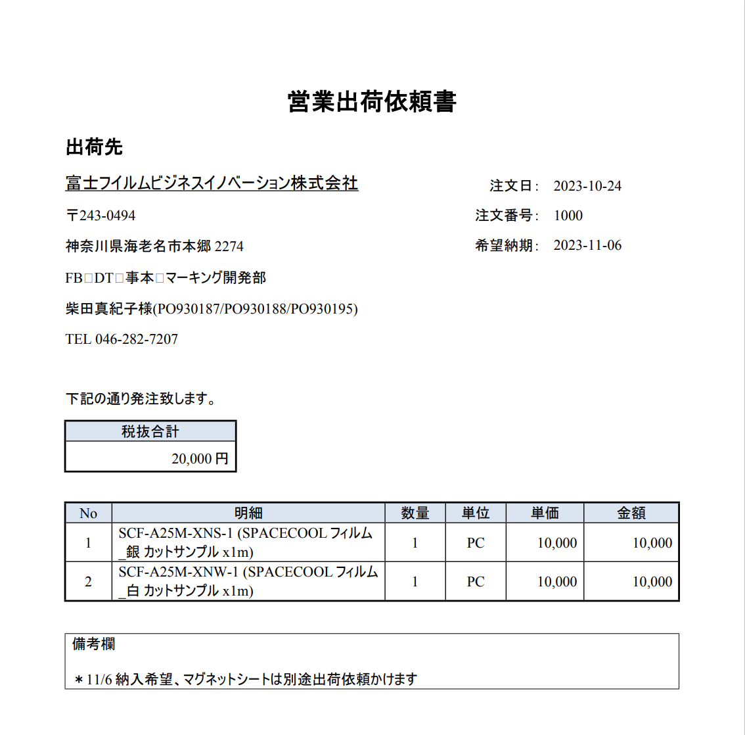
目的
 | RootForms機能で出力した全角スペースが「□」で出力されてしまうが、表示されないように変更したい

出力PDFレイアウト
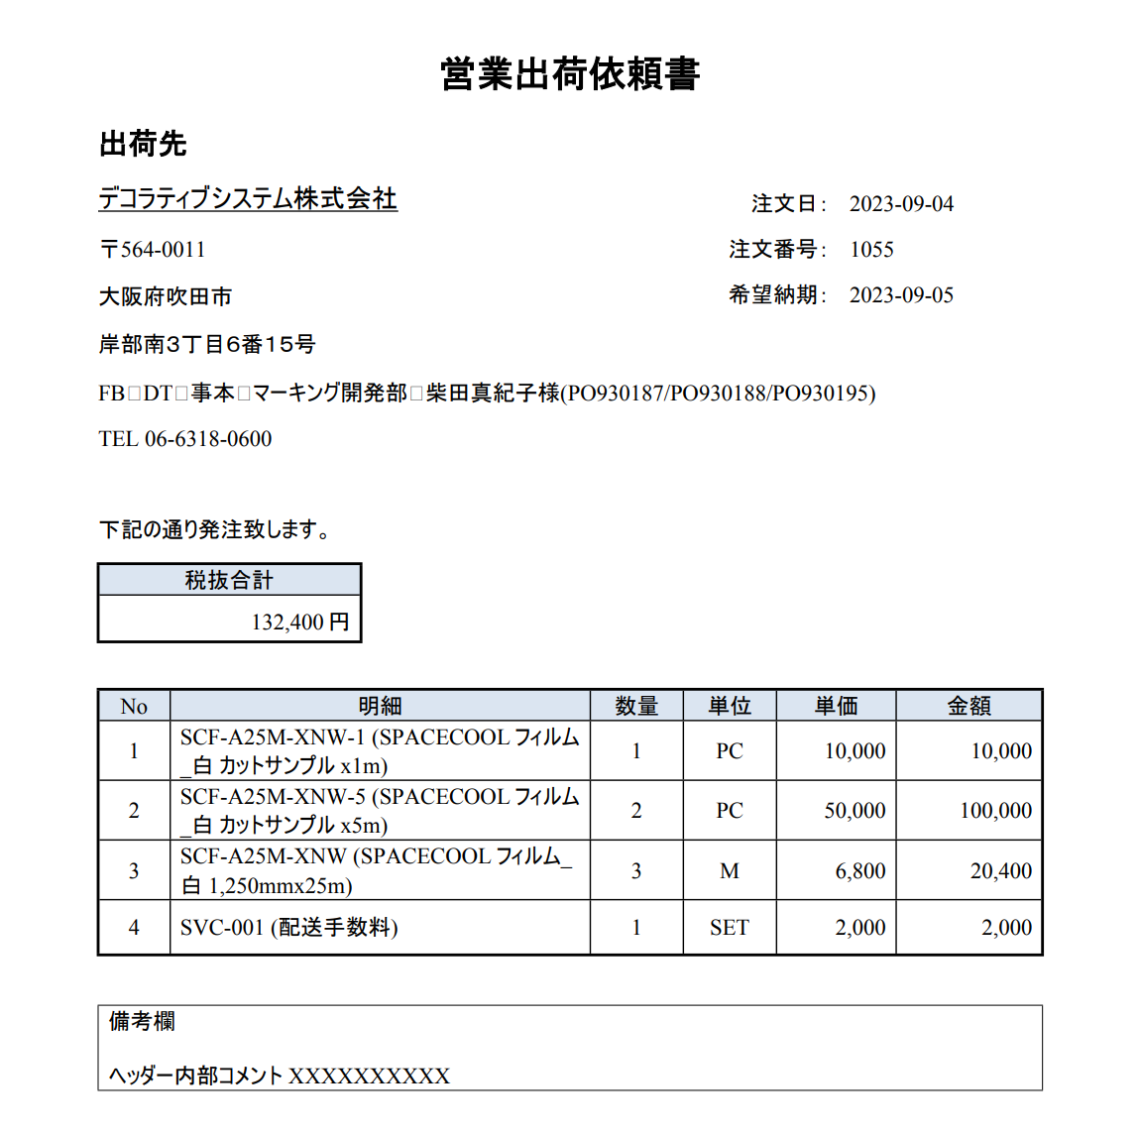

全角スペースが□として表示される

現状の設定
 | Wordファイル
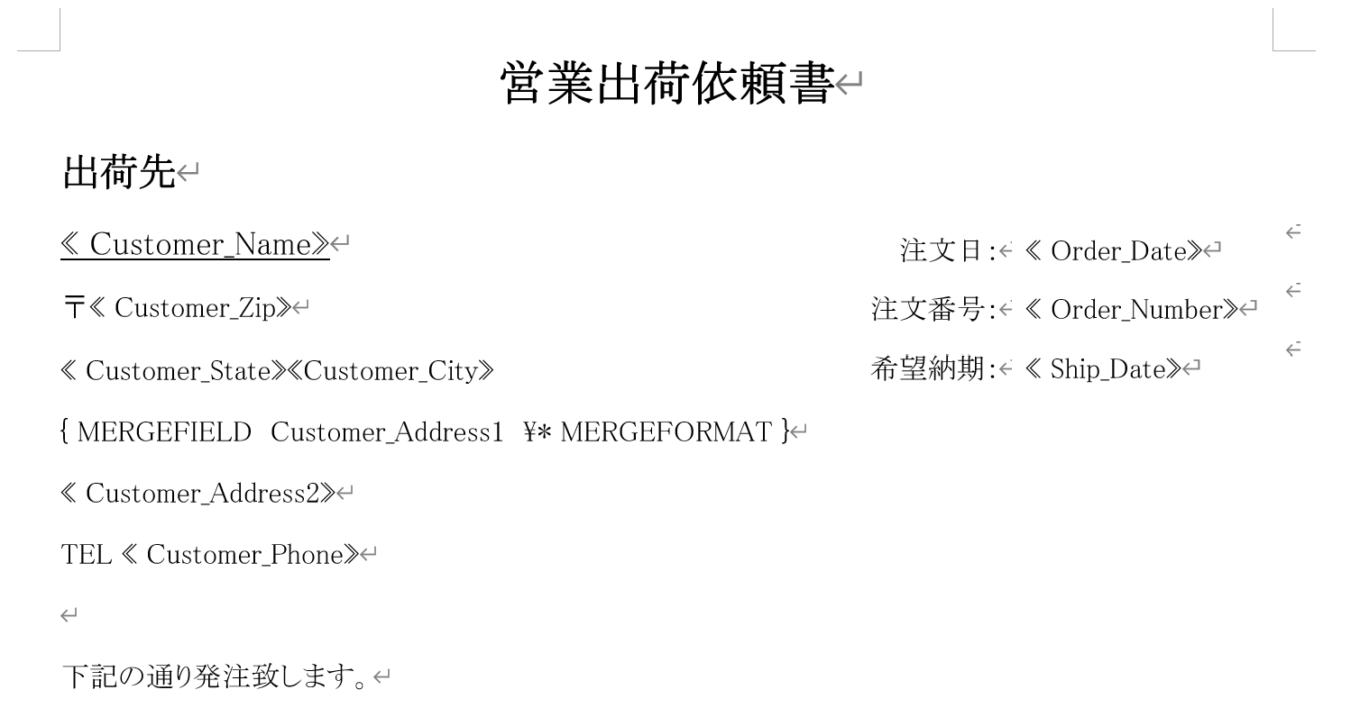

フィールドコードは「MERGEFIELD」「MERGEFORMAT」を使用

 | RootForms

2023/11/15追記
sandbox環境では全角スペースの□表示は解消されております。
ITPL側で対応変更は行っていない為、システムのアップグレードで解消されたのではないかと推測しております。

本番環境(アップグレードされていない)でテストしましたが、全角スペースの□が表示されます。 ※以下キャプチャー参照
一旦は本番環境のアップグレードが完了後、解消されるかを確認でよいと思っております。
本番環境のアップグレードが完了しましたら、ご連絡頂けると幸いです。

本番環境_営業出荷依頼書_2023/11/15 14:41 出力

No135_2
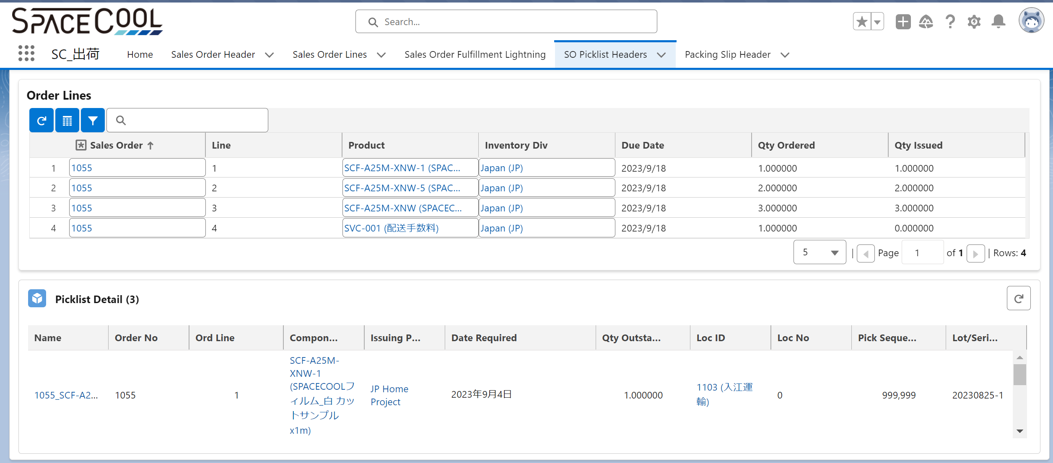
レイアウト
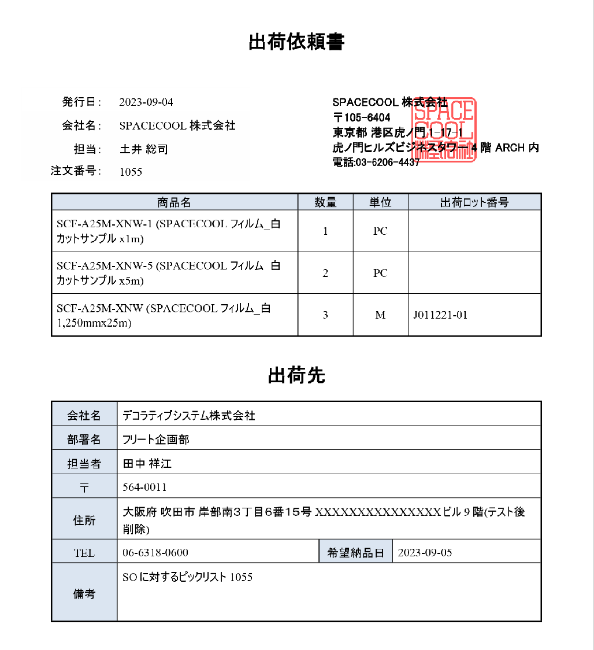

Lot関係なく、製品明細を表示させたい(サービスは除く)

ロット指定がある場合は手書きで入力する運用
※指定するケースは稀

No132
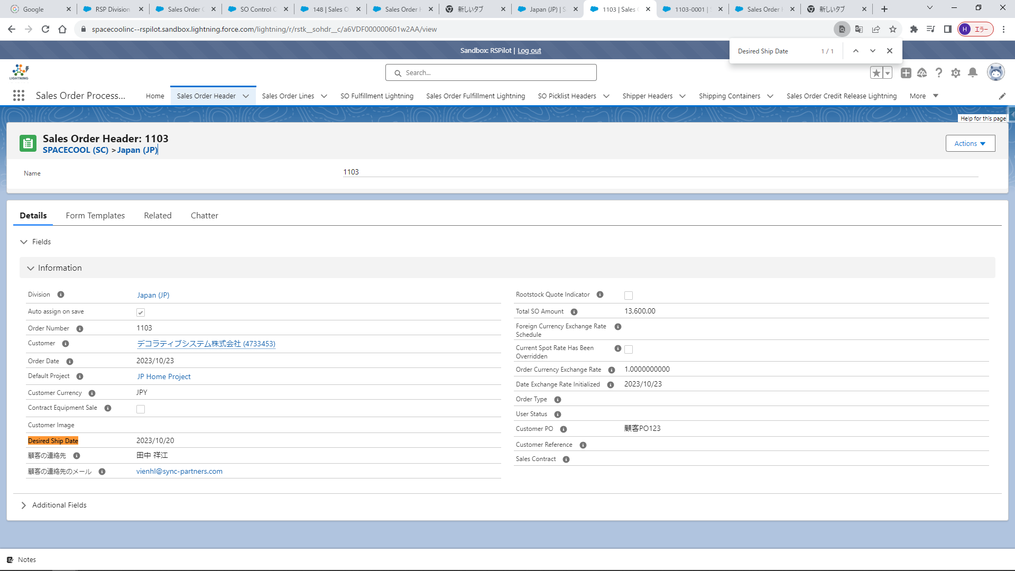

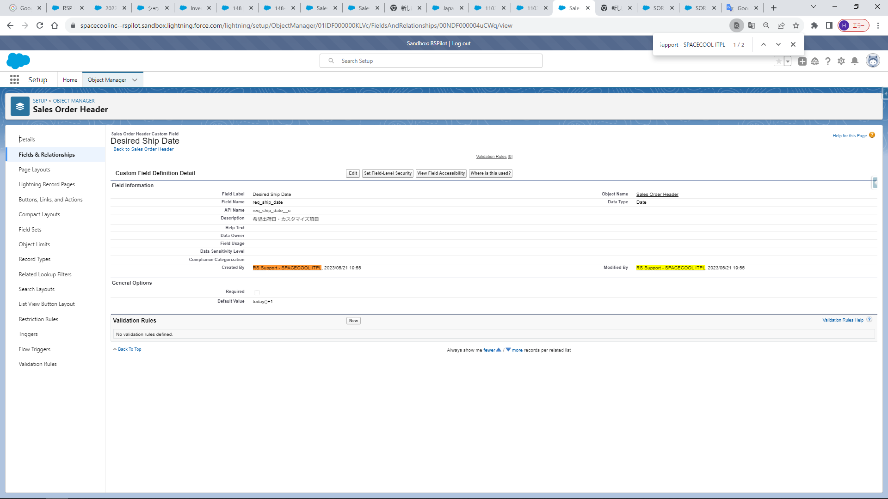

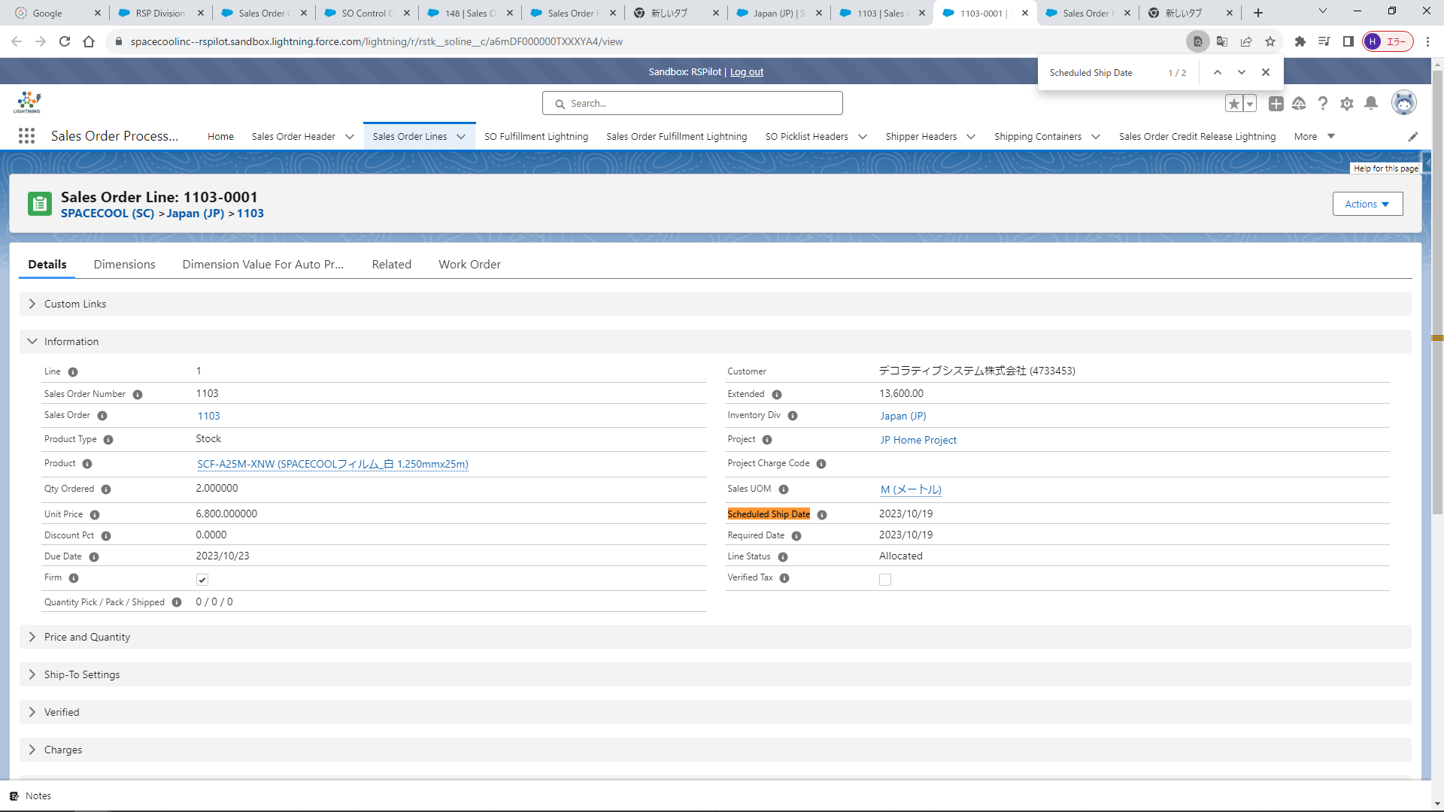

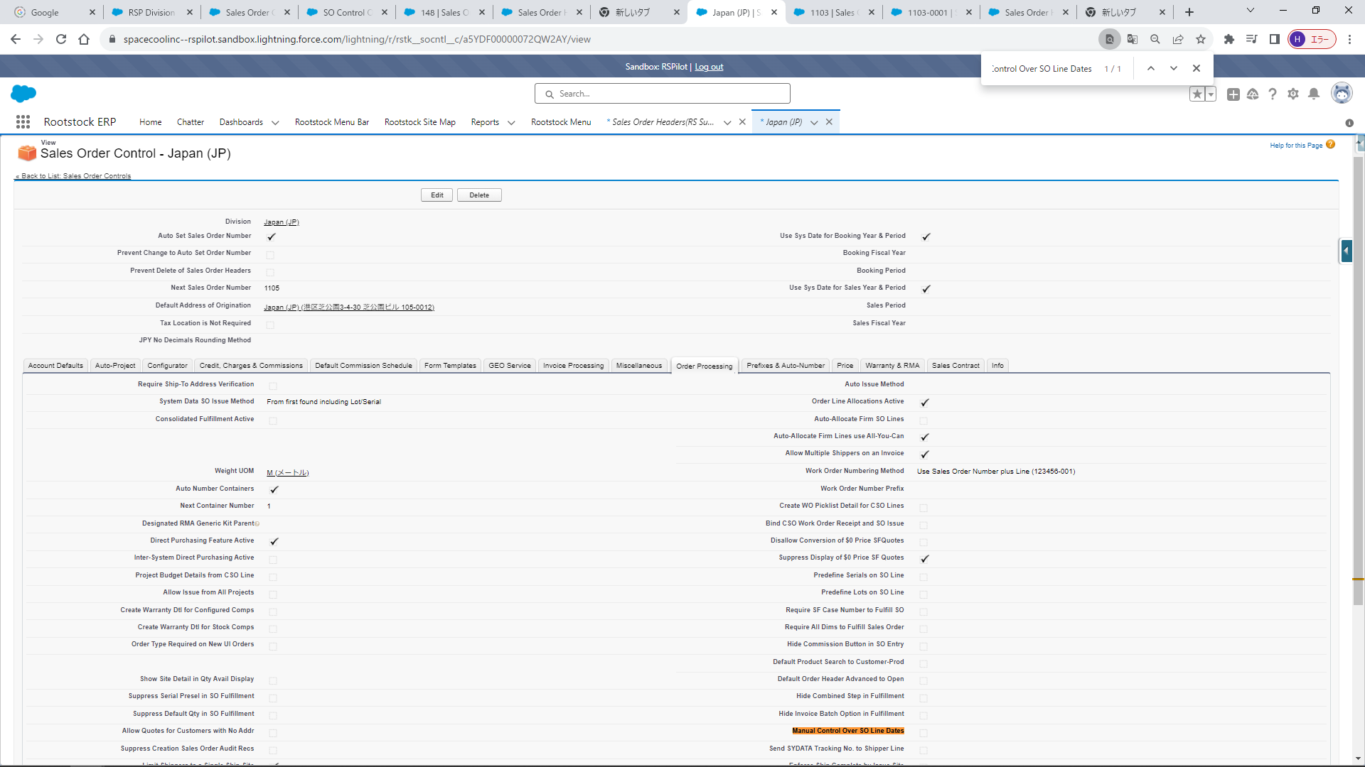

No131
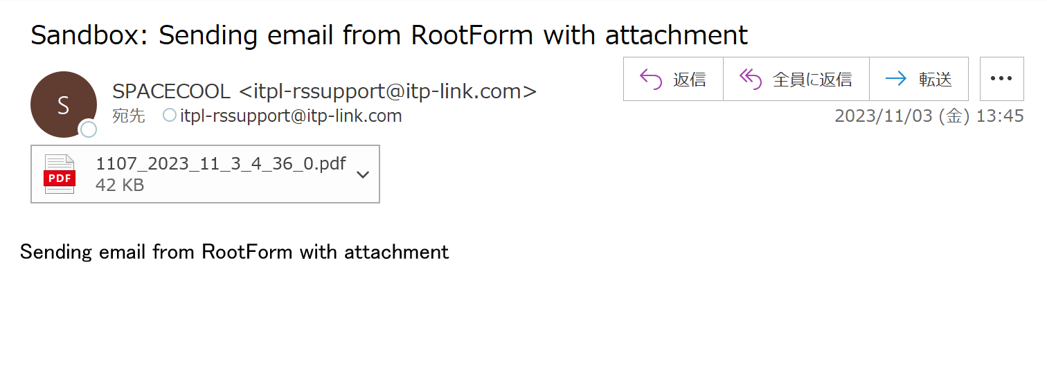
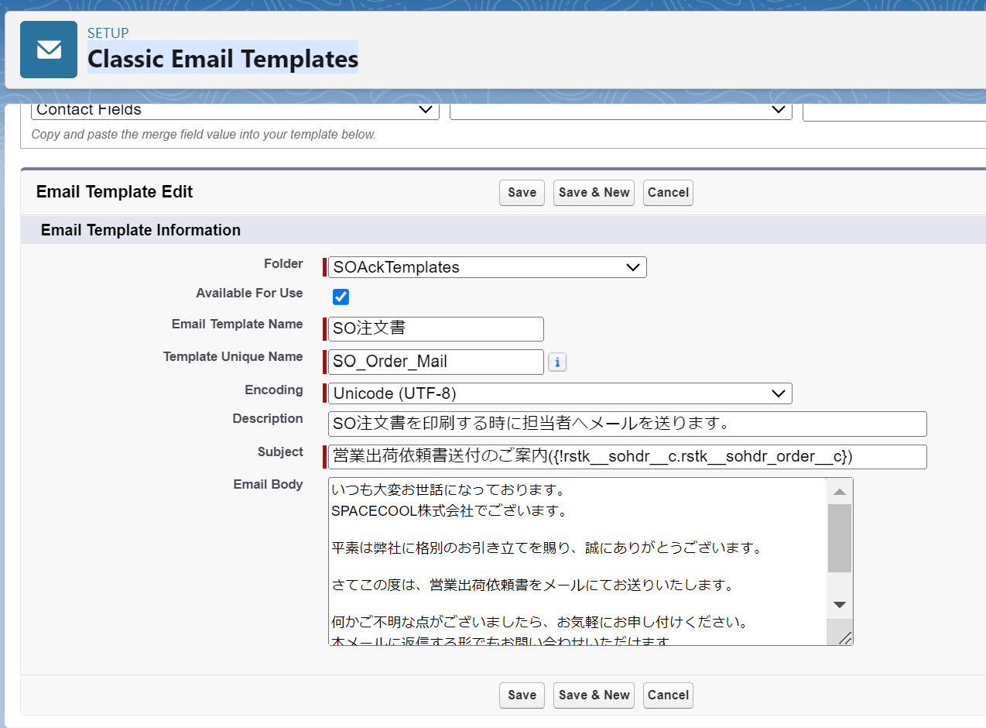
1. RootForms設定変更
 | SO注文書(SPACECOOL)のEmail Configurationの以下3項目をBlankに変更
 | ・contact Id
 | ・Email Source
 | ・Email Template
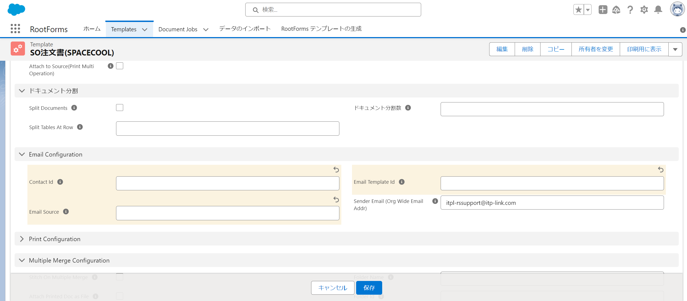

2. SOヘッダーから「注文レビュー」を実行
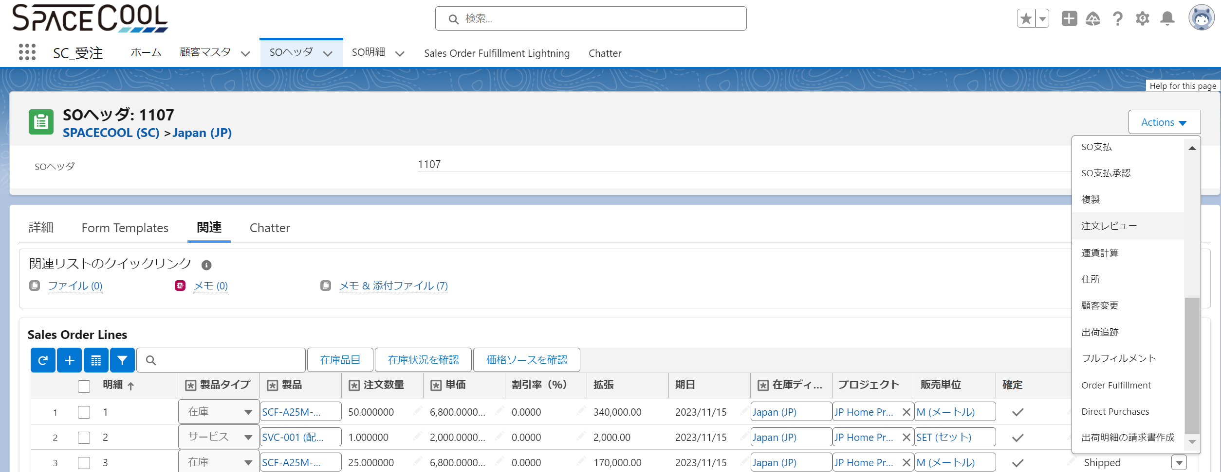

3. メールが自動送信されていないことを確認

4. 「Additional Email Ids 」にメールアドレス "itpl-rssupport@itp-link.com" を追加し、「Send Email」からメールを送信

5. メール送信が成功したことを確認

6. メールを確認するが、「Classic Email Templates」で設定したメール設定が反映されていない

No111
Sandbox環境
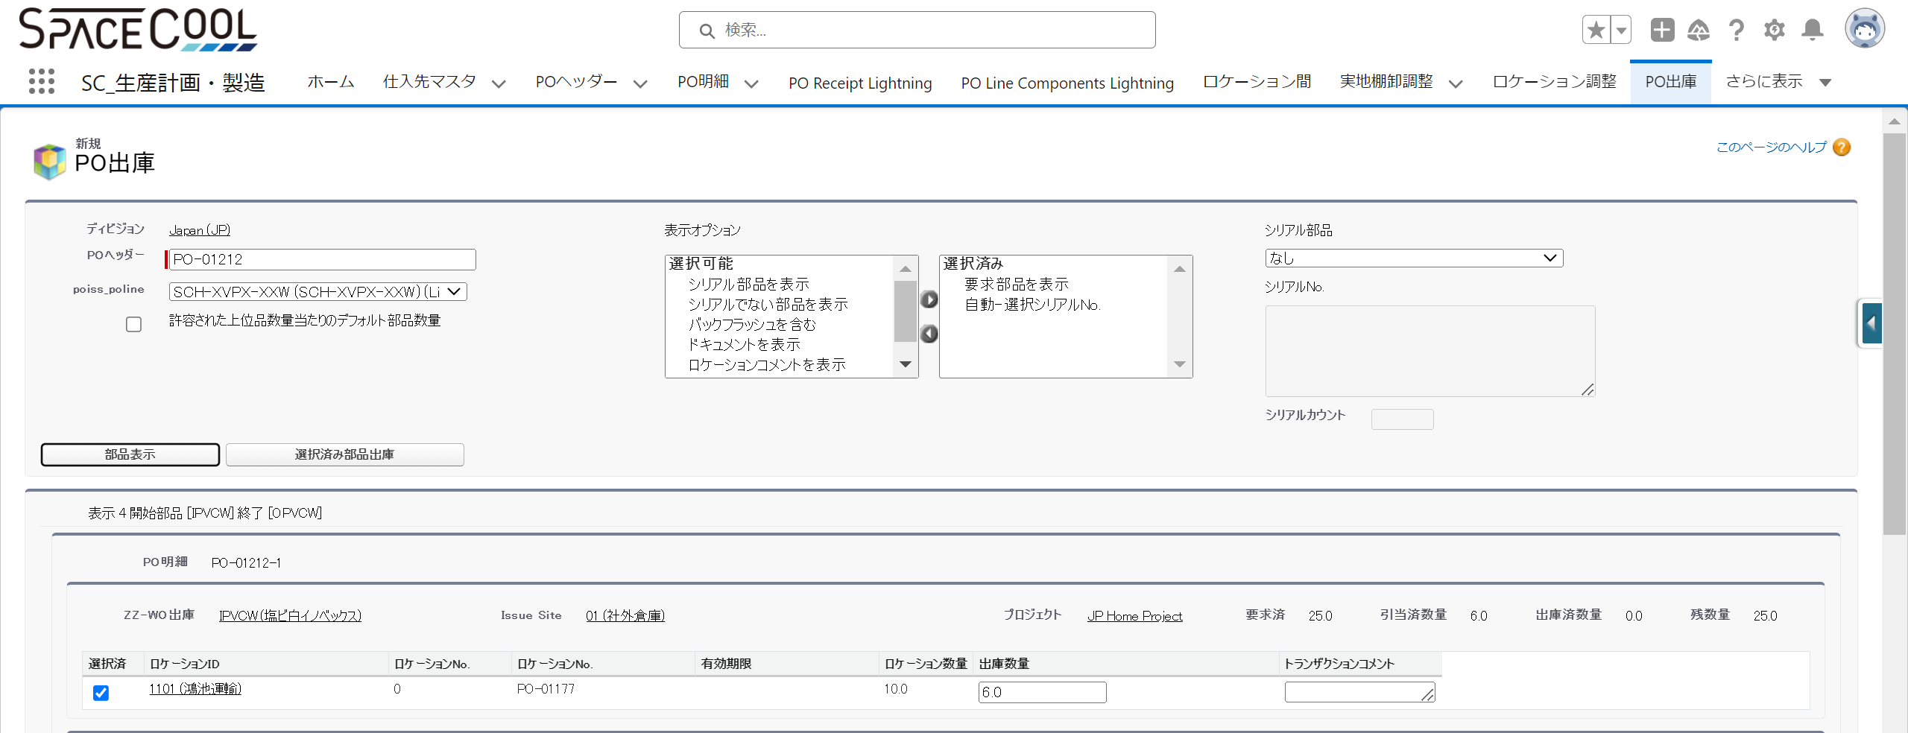

ロケーションNoが2つある
左側が「ロケーションNo」、右側が「ロットNo」が正しい

No95_2
目的
 | 出荷依頼書にサービスを除く製品明細のみを出力する(Lot別に出力しない)

現状の設定
 | ■帳票「SO出荷依頼書(TEST2)」
 | ■Manage Ruleに以下を設定

 | Extract Query
 |  | SELECT
 |  | Id
ピックリストとSO明細をSO番号で紐づける
 |  | , rstk__icdmdpickloc_dmdqtyoutstdg__c
 |  | , rstk__icdmdpickloc_compitem__c
 |  | FROM
 |  | rstk__icdmdpickloc__c
 |  | WHERE
 |  | rstk__icdmdpickloc_ordno__c IN ({ { parent.rootstock__Sales_Order_Number__c } })

SO明細の製品名でGroup Byする
 | Group By Parent
 |  | parent.rootstock__Sales_Order_Number__c

 | Group By Child
 |  | rstk__icdmdpickloc_compitem__r.Name

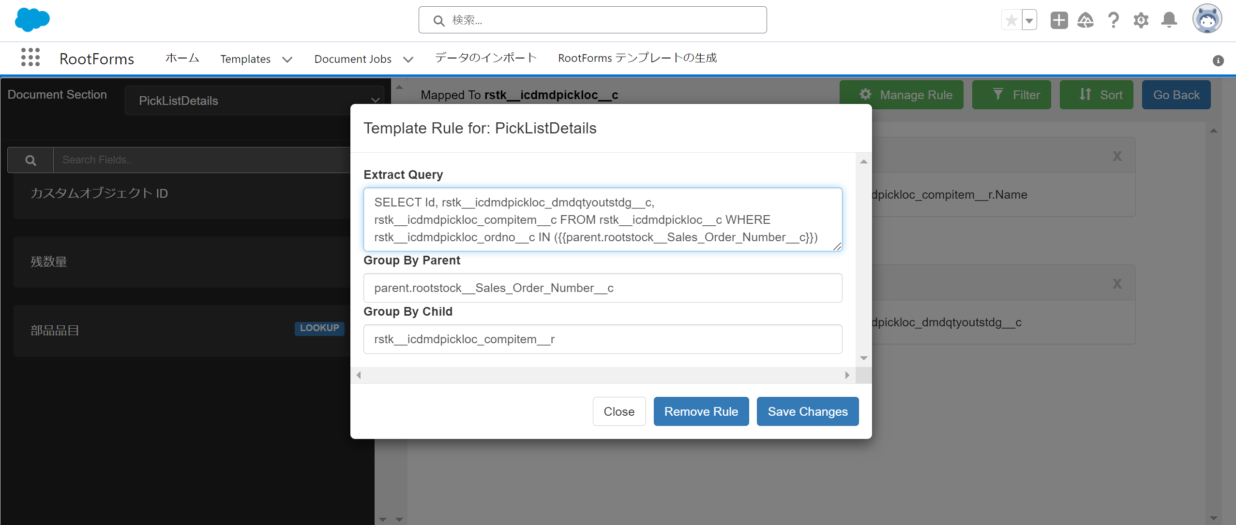

ご質問
 | ・Group By Parent / Group By Child の使用用途を教えて頂きたいです。
 | ※現状の認識はGroup By Parentで結合したいテーブル・条件を設定し、Group By ChildでGroup Byするカラムを指定する認識です

 | ・具体的な解決策をアドバイス頂けると大変有難いです。

出荷依頼書マッピング情報
 | 発行日 |  | ヘッダー | rstk__sopickh_sohdr__r.rstk__sohdr_orderdate__c
 | 担当(自社担当者名) |  | ヘッダー | rstk__sopickh_sohdr__r.rstk__sohdr_resp__r.Name
 | 注文番号 |  | ヘッダー | rstk__sopickh_sohdr__r.rstk__sohdr_order__c
 | 会社名(顧客) |  | ヘッダー | rstk__sopickh_sohdr__r.sohdr_sohdr_shiptocustnameform__c
 | 部署名(顧客) |  | ヘッダー | rstk__sopickh_sohdr__r.sohdr_shiptodepartmentnameform__c
 | 担当者(顧客) |  | ヘッダー | rstk__sopickh_sohdr__r.sohdr_shiptocontactnameform__c
 | 郵便番号(顧客) |  | ヘッダー | rstk__sopickh_sohdr__r.rstk__sohdr_shiptozipform__c
 | 都道府県(顧客) |  | ヘッダー | rstk__sopickh_sohdr__r.rstk__sohdr_shiptostateform__c
 | 市(顧客) |  | ヘッダー | rstk__sopickh_sohdr__r.rstk__sohdr_shiptocityform__c
 | 住所1(顧客) |  | ヘッダー | rstk__sopickh_sohdr__r.rstk__sohdr_shiptoaddr1form__c
 | 住所2(顧客) |  | ヘッダー | rstk__sopickh_sohdr__r.rstk__sohdr_shiptoaddr2form__c
 | TEL(顧客) |  | ヘッダー | rstk__sopickh_sohdr__r.sohdr_shiptophoneform__c
 | 希望納品日 |  | ヘッダー | rstk__sopickh_sohdr__r.req_ship_date__c
 | 備考 |  | ヘッダー | rstk__sopickh_comment__c
 | No(明細番号) |  | 明細 | rstk__icdmdpickloc_ordlne__c
 | 商品名 |  | 明細 | rstk__icdmdpickloc_compitem__r.Name
 | 数量 |  | 明細 | rstk__icdmdpickloc_dmdqtyoutstdg__c
 | 単位 |  | 明細 | rstk__icdmdpickloc_compitem__r.rstk__icitem_invuom__r.rstk__syuom_uom__c
 | 備考 |  | 明細 | rstk__icdmdpickloc_comments__c

No95
質問1
テーブル１
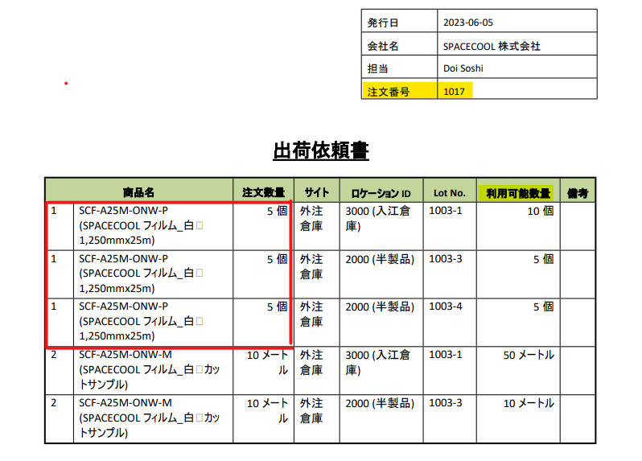

テーブル２

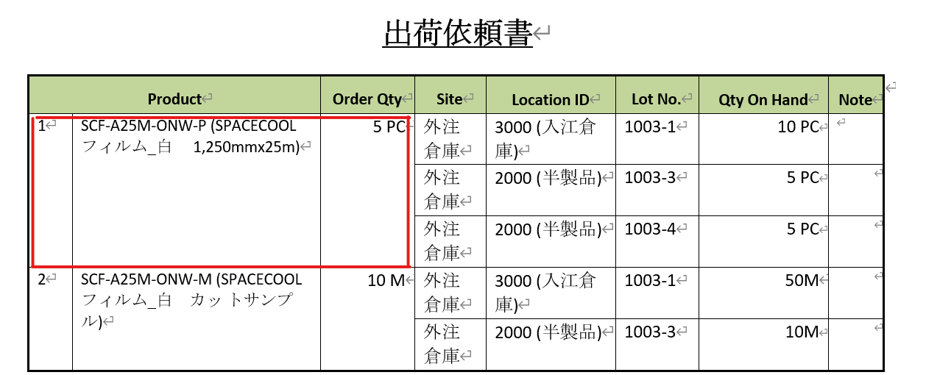

出荷依頼書
質問2
テーブル3
1.備考欄を設けて出荷担当者にPDFで渡す
2.出荷担当者は手書きで出荷した「ロットNo」「数量」を記載する
※FIFOで出荷して欲しいので、備考欄には「1000-1, 100」を書いてもらう
製品 | オーダー数 | サイト | 備考欄
SCF-A25M-ONW-P(SC フィルム) | 100 | 量産倉庫

製品マスターの情報(例)
製品 |  | サイト | ロケーション | ロットNo | 数量 | 入庫日
SCF-A25M-ONW-P(SC フィルム) |  | 量産倉庫 | 1000 | 1000-1 | 100 | 2023-01-01
 |  | 量産倉庫 | 2000 | 2000-1 | 100 | 2023-04-01
 |  | 量産倉庫 | 3000 | 3000-1 | 100 | 2023-07-01
※上記製品は全て同じサイトに入庫されている前提

